XXX设计器
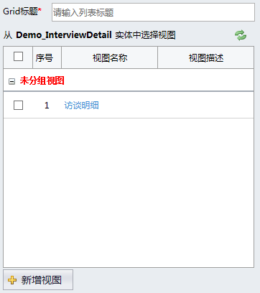
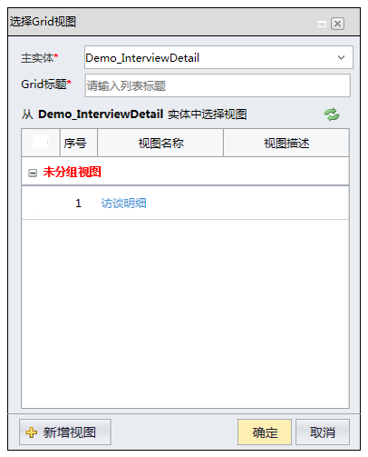
选择Grid视图

附1-设计文档参考
返回目录

主项计划执行填报
 | 1.1 输入
 | 从主项计划执行主界面，双击工作项进入

界面字段说明
字段说明：查看页面的字段取自【主项计划工作项】对应的属性值（同主项计划编制的查看页面）

按钮栏
汇报
操作前校验： 1、如果当前【主项计划工作项】不存在，提示“工作项不存在，请尝试刷新界面并重试！”（并发校验：调整计划后发生） 2、如果当前【主项计划工作项】不是末级工作项，提示“只有末级工作项才可以汇报！”（并发校验：调整计划后发生） 3、如果当前用户不是【主项计划工作项】的“责任人”或者“汇报人”提示“只有当前工作项的责任人或汇报人允许汇报！” 4、如果当前【主项计划工作项】的“所否锁定”状态为“是”，提示“工作项已经完成，不允许汇报，如需汇报，请先解锁！”
操作数据流：无
操作后处理： 1、延期次数=0，且当前日期<计划完成日期，显示界面一 2、延期次数>0，且（计划完成日期<=当前日期<申请延期完成日期或者申请延期完成<=当前日期<计划完成日期）显示界面二 3、当前日期>=max（计划完成日期，申请延期完成日期）显示界面三 申请延期日期为空：当前日期<计划完成日期，显示界面1 申请延期日期为空：当前日期>=计划完成日期，显示界面3 当前日期<=计划完成日期<申请延期完成日期，显示界面2 当前日期<=申请延期完成日期<计划完成日期，显示界面2 计划完成日期<=当前日期<申请延期完成日期，显示界面2 申请延期完成日期<=当前日期<计划完成日期，显示界面2 当前日期>=max（计划完成日期，申请延期完成日期），显示界面3
审批过程
操作前校验： 1、如果不存在工作流审批记录，提示“当前记录未发起审批流程！”
操作数据流：无
操作后处理：如果存在工作流审批记录，弹出工作流审批界面，如果没有，则不执行任何操作
解锁（主项计划工作项上有一个属性，叫做“是否锁定”，默认为“否”，当工作项的进度变为100%以后此属性变为“是”，解锁就是用来解除锁定）
操作前校验
如果当前【主项计划工作项】不存在，提示“工作项不存在，请尝试刷新界面并重试！”
如果选中的工作项不为末级工作项，提示“只有末级工作项允许解锁！”（并发的时候也会出现此校验）
如果选中工作项的“是否锁定”为“否”，提示“此工作项没有锁定，不需要解锁！”（并发时发生）
操作数据流
更新选中的【主项计划工作项】的“是否锁定”为“否”
清空选中的【主项计划工作项】的“待评价”属性
操作后处理：无
删除
操作前校验： 1、如果选中的【工作汇报】的状态为“审核中”或者“已审核”，提示“只有未审核的汇报允许删除！”
操作数据流：删除选中的【工作汇报】
操作后处理：刷新进度报告列表
设定关注
操作前校验 1、如果选择的【主项计划工作项】已经不存在，提示“工作项不存在，请尝试刷新界面并重试！” 2、如果选择的【主项计划工作项】不是末级，提示“只有末级工作项允许关注！”
操作数据流：添加选中的【主项计划工作项】与当前【用户】的关联
操作后处理：提示“成功添加到个人关注列表！”，并刷新父级页面的工作项列表
关闭
操作前校验：无
操作数据流：无
操作后处理：关闭窗口

 | 工作台帐界面-进度汇报页签
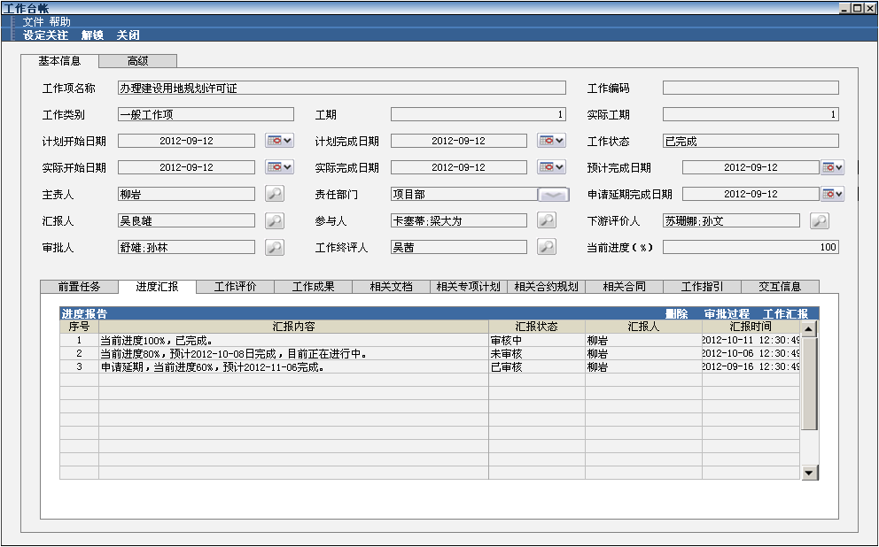

 |  |  |  |  |  |  |  |  |  |  |  | 改动点1

进度报告列表
列表取数：
取自【工作汇报】，条件为【工作汇报】的汇报对象编码=【主项计划工作项】的编码
默认排序：汇报日期降序
数据列显示要求：
汇报状态（未审核、审核中、已审核）
单击操作：选中汇报
双击操作： 以查看模式打开汇报界面（汇报的时候是哪种界面，就打开哪种界面，不根据当前【主项计划工作项】的状态进行判断）
数据列编辑逻辑：无
“状态”显示规则
末级工作项 如果工作项状态为未开始，显示未开始 如果工作项状态为进行中，且延期次数=0且最后一次汇报不是预计延期的汇报，显示正常进行中 如果工作项状态为进行中，且延期次数=0且最后一次汇报为预计延期的汇报，显示预计延期 如果工作项状态为进行中，且延期次数>0，显示延期 如果工作项状态为已完成，且延期次数=0，显示按期完成 如果工作项状态为已完成，且延期次数>0，显示延期完成
非末级工作项 如果工作项状态为未开始，显示未开始 如果工作项状态为进行中，且当前日期<=计划完成日期，显示正常进行中 如果工作项状态为进行中，且当前日期>计划完成日期，显示延期 如果工作项状态为已完成，且实际完成日期<=计划完成日期，显示按期完成 如果工作项状态为已完成，且实际完成日期>计划完成日期，显示延期完成

 |  |  |  |  | 变更编号：20130401006
关于工作类别的联动展示

 | 工作项名称 |  |  | 办理建设用地规划许可证 |  |  |  | 工作编码

 | 工作类别 |  |  | 阶段性成果 |  | 成果类别 | 类别1 | 工期 | 1

 | 计划开始日期 |  |  | 2012-09-12 |  | 计划完成日期 | 2012-09-12 | 工作状态 | 已完成

 | 实际开始日期 |  |  | 2012-09-12 |  | 实际完成日期 | 2012-09-12 | 预计完成日期 |  | 2012-09-12

 | 主责人 |  |  | 柳岩 |  | 责任部门 | 项目部 | 申请延期完成日期 |  | 2012-09-12

 | 汇报人 |  |  | 吴良雄 |  | 参与人 | 卡塞蒂;梁大为 | 下游评价人 | 苏珊娜;孙文

 | 审批人 |  |  | 舒雄;孙林 |  | 工作终评人 | 吴茜 | 当前进度（%） | 100

 | 实际工期 |  |  | 1

 | 工作项名称 |  |  | 办理建设用地规划许可证 |  |  |  | 工作编码

 | 工作类别 |  |  | 集团关键节点 |  | 关键节点 | 关键节点1 | 工期 | 1

 | 计划开始日期 |  |  | 2012-09-12 |  | 计划完成日期 | 2012-09-12 | 工作状态 | 已完成

 | 实际开始日期 |  |  | 2012-09-12 |  | 实际完成日期 | 2012-09-12 | 预计完成日期 |  | 2012-09-12

 | 主责人 |  |  | 柳岩 |  | 责任部门 | 项目部 | 申请延期完成日期 |  | 2012-09-12

 | 汇报人 |  |  | 吴良雄 |  | 参与人 | 卡塞蒂;梁大为 | 下游评价人 | 苏珊娜;孙文

 | 审批人 |  |  | 舒雄;孙林 |  | 工作终评人 | 吴茜 | 当前进度（%） | 100

 | 实际工期 |  |  | 1

 | 工作项名称 |  |  | 办理建设用地规划许可证 |  |  |  | 工作编码

 | 工作类别 |  |  | 一般工作项 |  | 工期 | 1

 | 计划开始日期 |  |  | 2012-09-12 |  | 计划完成日期 | 2012-09-12 | 工作状态 | 已完成

 | 实际开始日期 |  |  | 2012-09-12 |  | 实际完成日期 | 2012-09-12 | 预计完成日期 |  | 2012-09-12

 | 主责人 |  |  | 柳岩 |  | 责任部门 | 项目部 | 申请延期完成日期 |  | 2012-09-12

 | 汇报人 |  |  | 吴良雄 |  | 参与人 | 卡塞蒂;梁大为 | 下游评价人 | 苏珊娜;孙文

 | 审批人 |  |  | 舒雄;孙林 |  | 工作终评人 | 吴茜 | 当前进度（%） | 100

 | 实际工期 |  |  | 1

界面一编辑模式界面控件规则
工作项名称
显示规则：一直显示
初始值：当前汇报的【主项计划工作项】的“工作项名称”
编辑状态：不可编辑
计划完成日期
显示规则：一直显示
初始值：当前汇报的【主项计划工作项】的“计划完成日期”
编辑状态：不可编辑
汇报类型
显示规则：一直显示
初始值：无初始值，新增模式的时候不点选任何一个选项
编辑状态：可以编辑
当前进度
显示规则：一直显示
初始值：无初始值
编辑状态：汇报类型为“已完成”的时候变为100，不可编辑，其余的汇报类型均可编辑
实际开始日期
显示规则：一直显示
初始值：当前【主项计划工作项】的实际开始日期
编辑状态：当【主项计划工作项】的实际开始日期为空的时候为必填项，可以编辑；当【主项计划工作项】的实际开始日期不为空的时候，为非必填项，不可编辑
完成情况说明
显示规则：一直显示
初始值：无初始值
编辑状态：可以编辑
预计延期日期
显示规则：汇报类型为“预计延期”的时候显示，其余汇报类型不显示
初始值：无默认值
编辑状态：可以编辑
实际完成日期
显示规则：汇报类型为“已完成”的时候显示，其余汇报类型不显示
初始值：无默认值
编辑状态：可以编辑
实际工期（正整数类型）
显示规则：汇报类型为“已完成”的时候显示，其余汇报类型不显示
初始值：无默认值
编辑状态：可以编辑，每当实际完成日期或实际开始日期变动的时候，联动更新实际工期为（实际完成日期-实际开始日期+1）取整，如果实际开始日期大于实际完成日期，显示0（变更编号：20130403003）

 | 汇报进度界面一（可按期完成）
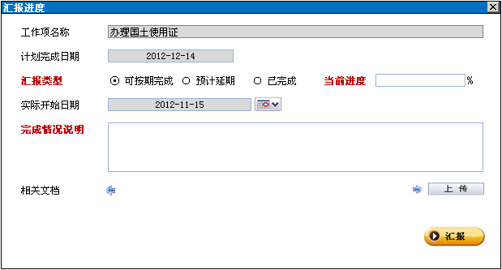

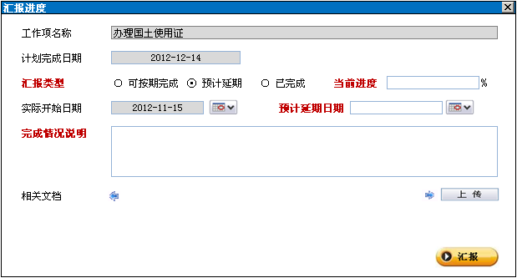
 | 汇报进度界面一（预计延期）

界面一按钮栏
上传
操作前校验：无
操作数据流：无
操作后处理：弹出上传工作项设置文档对话框（参见下方上传控件的描述）
汇报
操作前校验： 1、如果当前【主项计划工作项】不存在，提示“工作项不存在，请尝试刷新界面并重试！”（并发校验：调整计划后发生） 2、如果当前【主项计划工作项】不是末级工作项，提示“只有末级工作项才可以汇报！”（并发校验：调整计划后发生） 3、如果当前用户不是【主项计划工作项】的“责任人”或者“汇报人”提示“只有当前工作项的责任人或汇报人允许汇报！” 4、如果当前【主项计划工作项】的“所否锁定”状态为“是”，提示“工作项已经完成，不允许汇报，如需汇报，请先解锁！” 5、如果汇报类型不是“已完成”，且当前进度为“100”，提示“未完成的汇报的进度不允许为100%！” 6、如果实际开始日期大于当前日期，提示“实际开始日期必须小于等于当前日期！” 7、如果预计延期日期小于等于计划完成日期，提示“预计延期日期必须大于计划完成日期！” 8、如果实际完成日期大于当前日期，提示“实际完成日期必须小于等于当前日期！” 9、如果实际开始日期大于实际完成日期，提示“实际完成日期必须大于等于实际开始日期！” 10、如果预计延期日期小于等于当前日期，提示“预计延期日期必须大于当前日期！” 11、如果实际工期大于（实际完成日期-实际开始日期+1）取整，提示“实际工期不允许超过“实际完成日期-实际开始日期+1”！” 12、如果当时情况不满足界面一的显示条件，且汇报类型不是“已完成”，提示“当前情况不允许提交【汇报类型】的汇报！”（根据【工作汇报】的类型显示不同的提示语） 13、如果实际完成日期>max（申请延期完成日期，计划完成日期），弹出确认框“当前汇报的实际完成日期会使延期次数+1，是否继续申请延期？”用户选择确认以后继续，用户选择取消以后终止。
操作数据流：参见汇报提交算法分析
操作后处理： 1、关闭汇报页面 2、刷新进度报告列表 3、判断是否弹出发起审批界面：如果系统参数“是否启用汇报确认工作流”为“是”，且【主项计划工作项】的审批人不为空，且（【主项计划工作项】的预警状态属于中期预警和到期警示，或者汇报类型属于已完成、预计延期、申请延期其中之一），弹出发起审批的界面

 | 汇报进度界面一（已完成）
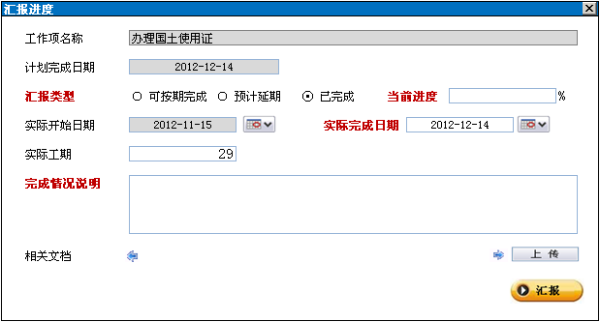

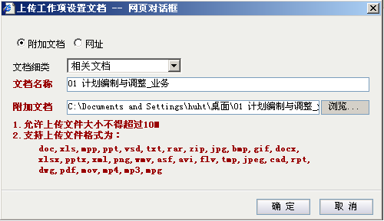

编辑模式界面控件规则
文档细类
显示规则：一直显示
初始值： 1、如果【主项计划工作项】的工作项类型为“一般工作项、集团关键节点”，控件的选项只有“相关文档”，默认选择“相关文档” 2、如果【主项计划工作项】的工作项类型为“阶段性成果”，控件的选项为“相关文档、工作成果”，默认选中“工作成果”
编辑状态：可编辑
文档名称
显示规则：一直显示
初始值：空
编辑状态：可编辑、
联动逻辑：选择了文件以后，将文件的文件名反填到此控件
附加文档
显示规则：一直显示
初始值：空
编辑状态：可编辑

按钮栏
确定
操作前校验：空值校验
操作数据流： 1、上传文档 2、新增一个【相关文档】（不能使用平台的公共表，因为这个文档上传的时候，汇报并没有保存） 生成文档编码 文档系类=界面上的“文档类别” 文档名称=界面上的“文档名称” 文档路径=文档上传到服务器的路径
操作后处理：关闭汇报页面，刷新汇报页面的文档列表
取消
操作前校验：无
操作数据流：无
操作后处理：关闭上传工作项设置文档界面
界面二新增模式界面控件规则
工作项名称
显示规则：一直显示
初始值：当前汇报的【主项计划工作项】的“工作项名称”
编辑状态：不可编辑
计划完成日期
显示规则：一直显示
初始值：当前汇报的【主项计划工作项】的“计划完成日期”
编辑状态：不可编辑
申请延期完成日期
显示规则：一直显示
初始值：当前汇报的【主项计划工作项】的“申请延期完成日期”
编辑状态：不可编辑
汇报类型
显示规则：一直显示
初始值：无初始值，新增模式的时候不点选任何一个选项
编辑状态：可以编辑
当前进度
显示规则：一直显示
初始值：无初始值
编辑状态：汇报类型为“已完成”的时候变为100，不可编辑，其余的汇报类型均可编辑
实际开始日期
显示规则：一直显示
初始值：当前【主项计划工作项】的实际开始日期
编辑状态：不可编辑
完成情况说明
显示规则：一直显示
初始值：无初始值
编辑状态：可以编辑
实际完成日期
显示规则：汇报类型为“已完成”的时候显示，其余汇报类型不显示
初始值：无默认值
编辑状态：可以编辑
实际工期（正整数类型）
显示规则：汇报类型为“已完成”的时候显示，其余汇报类型不显示
初始值：无默认值
编辑状态：可以编辑，每当实际完成日期或实际开始日期变动的时候，联动更新实际工期为（实际完成日期-实际开始日期+1）取整，如果实际开始日期大于实际完成日期，显示0（变更编号：20130403003）

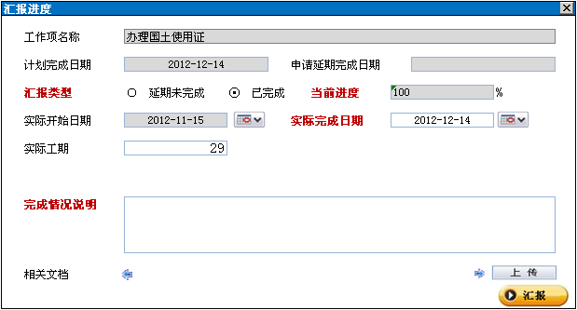
 |  | 汇报进度界面二（已完成）

界面二按钮栏
关闭
操作前校验：无
操作数据流：无
操作后处理：关闭汇报页面
汇报
操作前校验： 1、如果当前【主项计划工作项】不存在，提示“工作项不存在，请尝试刷新界面并重试！”（并发校验：调整计划后发生） 2、如果当前【主项计划工作项】不是末级工作项，提示“只有末级工作项才可以汇报！”（并发校验：调整计划后发生） 3、如果当前用户不是【主项计划工作项】的“责任人”或者“汇报人”提示“只有当前工作项的责任人或汇报人允许汇报！” 4、如果当前【主项计划工作项】的“所否锁定”状态为“是”，提示“工作项已经完成，不允许汇报，如需汇报，请先解锁！” 5、如果汇报类型不是“已完成”，且当前进度为“100”，提示“未完成的汇报的进度不允许为100%！” 6、如果实际开始日期大于当前日期，提示“实际开始日期必须小于等于当前日期！” 7、如果申请延期日期小于或等于当前日期，提示“申请延期日期必须大于当前日期！” 7、如果实际完成日期大于当前日期，提示“实际完成日期必须小于等于当前日期！” 8、如果实际开始日期大于实际完成日期，提示“实际完成日期必须大于等于实际开始日期！” 9、如果实际工期大于（实际完成日期-计划完成日期+1）取整，提示“实际工期不允许超过实际完成日期-实际开始日期+1！” 10、如果当时情况不满足界面二的显示条件，且汇报类型不为“已完成”，提示“当前情况不允许提交延期未完成的汇报！” 11、如果实际完成日期>max（申请延期完成日期，计划完成日期），弹出确认框“当前汇报的实际完成日期会使延期次数+1，是否继续申请延期？”用户选择确认以后继续，用户选择取消以后终止。
操作数据流：参见“汇报提交算法分析”
操作后处理： 1、关闭汇报页面 2、刷新进度报告列表 3、判断是否弹出发起审批界面：如果系统参数“是否启用汇报确认工作流”为“是”，且【主项计划工作项】的审批人不为空，且（【主项计划工作项】的预警状态属于中期预警和到期警示，或者汇报类型属于已完成、预计延期、申请延期其中之一），弹出发起审批的界面

 |  | 汇报进度界面二（延期未完成汇报）
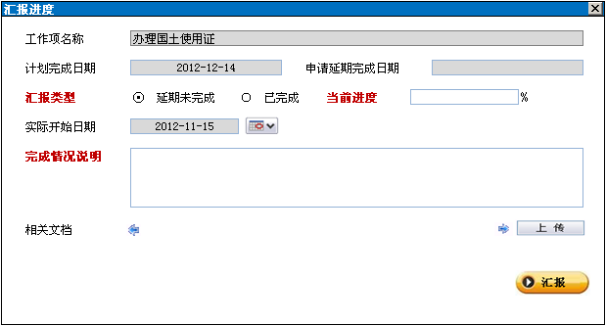

界面三新增模式界面控件规则
工作项名称
显示规则：一直显示
初始值：当前汇报的【主项计划工作项】的“工作项名称”
编辑状态：不可编辑
计划完成日期
显示规则：一直显示
初始值：当前汇报的【主项计划工作项】的“计划完成日期”
编辑状态：不可编辑
申请延期完成日期
显示规则：一直显示
初始值：当前汇报的【主项计划工作项】的“申请延期完成日期”
编辑状态：不可编辑
汇报类型
显示规则：一直显示
初始值：无初始值，新增模式的时候不点选任何一个选项
编辑状态：可以编辑
当前进度
显示规则：一直显示
初始值：无初始值
编辑状态：汇报类型为“已完成”的时候变为100，不可编辑，其余的汇报类型均可编辑
实际开始日期
显示规则：一直显示
初始值：当前【主项计划工作项】的实际开始日期
编辑状态：当【主项计划工作项】的实际开始日期为空的时候为必填项，可以编辑；当【主项计划工作项】的实际开始日期不为空的时候，为非必填项，不可编辑
完成情况说明
显示规则：一直显示
初始值：无初始值
编辑状态：可以编辑
申请延期日期
显示规则：汇报类型为“申请延期”的时候显示，其余汇报类型不显示
初始值：无默认值
编辑状态：可以编辑
实际完成日期
显示规则：汇报类型为“已完成”的时候显示，其余汇报类型不显示
初始值：无默认值
编辑状态：可以编辑
实际工期（正整数类型）
显示规则：汇报类型为“已完成”的时候显示，其余汇报类型不显示
初始值：无默认值
编辑状态：可以编辑，每当实际完成日期或实际开始日期变动的时候，联动更新实际工期为（实际完成日期-实际开始日期+1）取整，如果实际开始日期大于实际完成日期，显示0（变更号：20130403003）

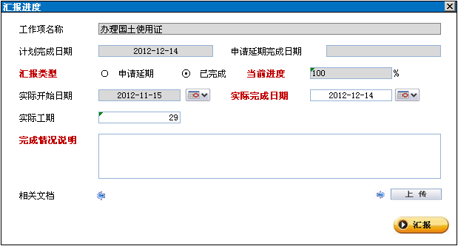
 |  | 汇报进度界面三（已完成）

 |  | 汇报进度界面三（申请延期）
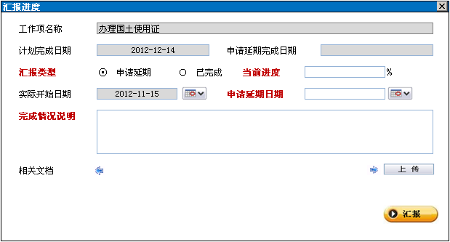

界面三按钮栏
关闭
操作前校验：无
操作数据流：无
操作后处理：关闭汇报页面
汇报
操作前校验： 1、如果当前【主项计划工作项】不存在，提示“工作项不存在，请尝试刷新界面并重试！”（并发校验：调整计划后发生） 2、如果当前【主项计划工作项】不是末级工作项，提示“只有末级工作项才可以汇报！”（并发校验：调整计划后发生） 3、如果当前用户不是【主项计划工作项】的“责任人”或者“汇报人”提示“只有当前工作项的责任人或汇报人允许汇报！” 4、如果当前【主项计划工作项】的“所否锁定”状态为“是”，提示“工作项已经完成，不允许汇报，如需汇报，请先解锁！” 5、如果汇报类型不是“已完成”，且当前进度为“100”，提示“未完成的汇报的进度不允许为100%！” 6、如果实际开始日期大于当前日期，提示“实际开始日期必须小于或等于当前日期！” 7、如果实际完成日期大于当前日期，提示“实际完成日期必须小于或等于当前日期！” 8、如果实际开始日期大于实际完成日期，提示“实际完成日期必须大于等于实际开始日期！” 9、如果实际工期大于（实际完成日期-计划完成日期+1）取整，提示“实际工期不允许超过实际完成日期-实际开始日期+1！” 10、如果申请延期日期小于等于【主项计划工作项】的max（计划完成日期，申请延期完成日期），提示“申请延期日期必须大于申请延期完成日期和计划完成日期！” 11、如果申请延期日期小于当前日期，提示“申请延期日期必须大于等于当前日期！” 12、如果当前情况不满足打开界面三的条件且汇报类型不为“已完成”，提示“当前情况不允许提交申请延期的汇报！” 13、如果汇报类型为“申请延期”，弹出确认框“申请延期会使延期次数+1，是否继续申请延期？”用户选择确认以后继续，用户选择取消以后终止。 14、如果实际完成日期>max（申请延期完成日期，计划完成日期），弹出确认框“当前汇报的实际完成日期会使延期次数+1，是否继续申请延期？”用户选择确认以后继续，用户选择取消以后终止。
操作数据流：参见“汇报提交算法分析”
操作后处理： 1、关闭汇报页面 2、刷新进度报告列表 3、判断是否弹出发起审批界面：如果系统参数“是否启用汇报确认工作流”为“是”，且【主项计划工作项】的审批人不为空，且（【主项计划工作项】的预警状态属于中期预警和到期警示，或者汇报类型属于已完成、预计延期、申请延期其中之一），弹出发起审批的界面

 |  |  | 下面描述汇报后的操作数据流
 |  |  | 汇报提交算法分析
 |  |  | 如下情况执行下列算法（不走工作流的算法） 第一种：如果不启用汇报确认审批工作流或者启用汇报确认审批工作流但审批人为空 第二种：如果【工作汇报】的预计延期完成日期为空，且申请延期完成日期为空，且（工作项预警状态为正常 算法如下： 1、保存【工作汇报】信息： 按照汇报界面上的字段保存【工作汇报】的相关属性，界面上没有的保存为空 【工作汇报】的汇报人=当前用户 【工作汇报】的汇报时间=当前时间 【工作汇报】的状态=“已审核” 【工作汇报】的汇报前计划完成日期=当前工作项计划完成日期 【工作汇报】的汇报前申请延期完成日期=当前工作项的申请延期完成日期 【工作汇报】的汇报前延期次数=当前工作项的延期次数 【工作汇报】的汇报前进度=当前工作项的进度 【工作汇报】的汇报前实际开始日期=当前工作项的实际开始日期 【工作汇报】的汇报前状态=当前工作项的状态 2、更新【主项计划工作项】信息 2.1、 根据不同的条件，按照下方的思维导图选择不同的算法 2.2、根据当前工作项，按照由低级到高级的顺序更新所有父级工作项的数据、算法见下方描述 3、消息及桌面部件处理 3.1如果是“预计延期”的汇报，或者是“申请延期”的汇报，进行风险播报的消息与桌面部件处理，详见消息处理与桌面部件页签 3.2如果工作项的“待评价”更新为“是”，进行待评价的桌面部件与消息处理，详见消息处理与桌面部件页签

 |  |  | 更新末级工作项算法分析

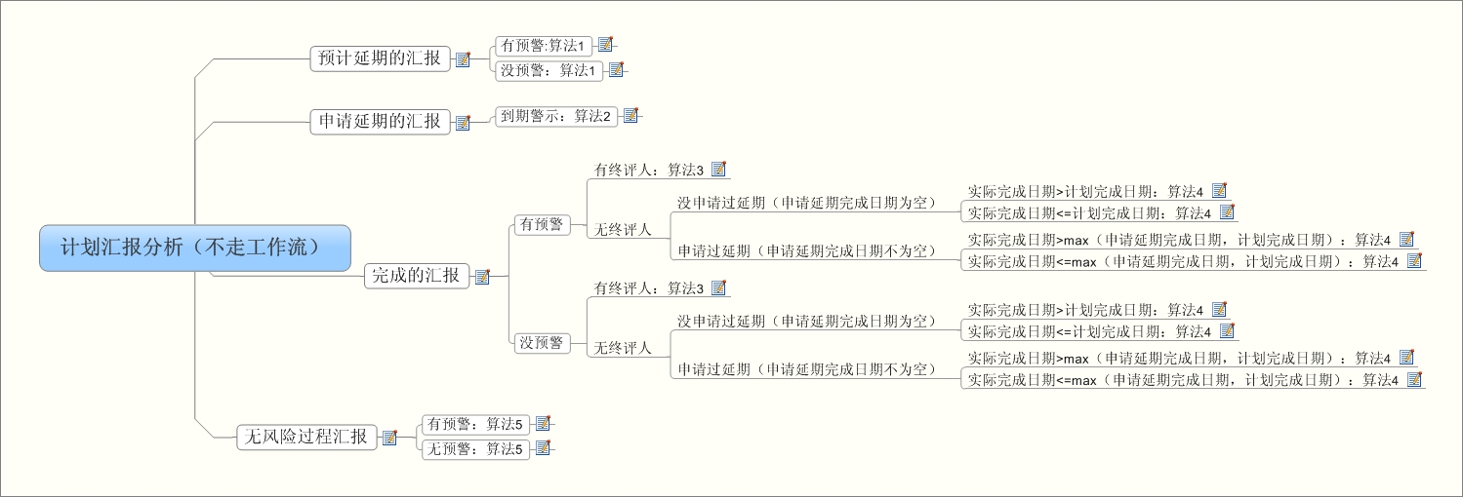

不走工作流的汇报算法
算法1 1、将【工作汇报】上的进度、实际开始日期、预计延期日期更新到【主项计划工作项】的对应属性上 2、【主项计划工作项】的状态更新为“进行中” 3、【主项计划工作项】的预警状态更新为“正常” 4、清空【主项计划工作项】的实际完成日期、待评价、实际工期
算法2 1、将【工作汇报】上的进度、实际开始日期、申请延期日期更新到【主项计划工作项】的对应属性上 2、【主项计划工作项】的状态更新为“进行中” 3、【主项计划工作项】的预警状态更新为“正常” 4、【主项计划工作项】的延期次数+1 5、清空【主项计划工作项】的实际完成日期、待评价、实际工期
算法3 1、【主项计划工作项】的预警状态更新为“正常” 2、【主项计划工作项】的状态更新为“进行中” 3、【主项计划工作项】的待评价更新为“是” 4、清空【主项计划工作项】的实际完成日期、实际工期
算法4 1、将【工作汇报】上的进度、实际开始日期、实际完成日期、实际工期更新到【主项计划工作项】的对应属性上 2、【主项计划工作项】状态更新为“已完成” 3、【主项计划工作项】的预警状态更新为“正常” 4、【主项计划工作项】的待评价更新为“否” 5、如果【工作汇报】上的实际完成日期大于【主项计划工作项】的max（计划完成日期，申请延期完成日期），延期次数+1 6、【主项计划工作项】的是否锁定更新为“是”
算法5 1、将【工作汇报】上的进度、实际开始日期、更新到【主项计划工作项】的对应属性上 2、【主项计划工作项】的状态更新为“进行中” 3、【主项计划工作项】的预警状态更新为“正常” 4、清空【主项计划工作项】的实际完成日期、待评价、实际工期

 |  |  | 更新非末级工作项的算法
更新非末级工作项算法
分析目的：分析工作汇报以后，如何更新非末级专项计划工作项的各种属性
分析结论：
更新状态
下一级工作项状态全部为“未开始”，状态更新为“未开始”
下一级工作项存在状态为“进行中”的，状态更新为“进行中”或者下一级工作项状态属于{未开始、已完成}，状态更新为“进行中”
下一级工作项的状态全部为“已完成”，状态更新为“已完成”
更新进度
下一级工作项计划工期累计为0的时候，更新进度为：累计下一级工作项进度和/下一级工作项数量
累计下级工作项计划工期不为0的时候，更新进度为：∑（计划工期*进度）/累计子级的计划工期
更新实际开始日期
下一级工作项状态全部为“未开始”，将【主项计划工作项】的实际开始日期更新为空
下一级工作项存在状态为“进行中”的，将【主项计划工作项】的实际开始日期更新为下一级工作项中最早的实际开始日期
更新实际完成日期
下一级工作项的状态全部为“已完成”，将【主项计划工作项】实际完成日期更新为下一级工作项中最晚的实际完成日期
下一级工作项存在状态为“进行中”的工作项，将【主项计划工作项】实际完成日期更新为空
更新实际工期
下一级工作项的状态全部为“已完成”，将【主项计划工作项】实际工期为下一级工作项实际工期之和
下一级工作项存在状态为“进行中”的工作项，将父级工作项实际工期更新为空

 |  |  |  |  |  |  |  |  |  |  | 改动点2

 |  |  | 如下情况执行下列算法（走工作流的算法） 如果（启用汇报确认审批工作流模式），且（审批人不为空），且（【工作汇报】的预计延期完成日期不为为空，或者申请延期完成日期不为空，或者实际完成日期不为空，或者工作项预警状态属于{中期预警，到期警示}） 算法如下： 1、保存【工作汇报】信息： 按照汇报界面上的字段保存【工作汇报】的相关属性，界面上没有的保存为空 【工作汇报】的汇报人=当前用户 【工作汇报】的汇报时间=当前时间 【工作汇报】的状态=“未审核” 【工作汇报】的汇报前计划完成日期=当前工作项计划完成日期 【工作汇报】的汇报前申请延期完成日期=当前工作项的申请延期完成日期 【工作汇报】的汇报前延期次数=当前工作项的延期次数 【工作汇报】的汇报前进度=当前工作项的进度 【工作汇报】的汇报前实际开始日期=当前工作项的实际开始日期 【工作汇报】的汇报前状态=当前工作项的状态

工作台帐界面所有页签取数的描述

工作台帐界面（高级）-进度汇报页签
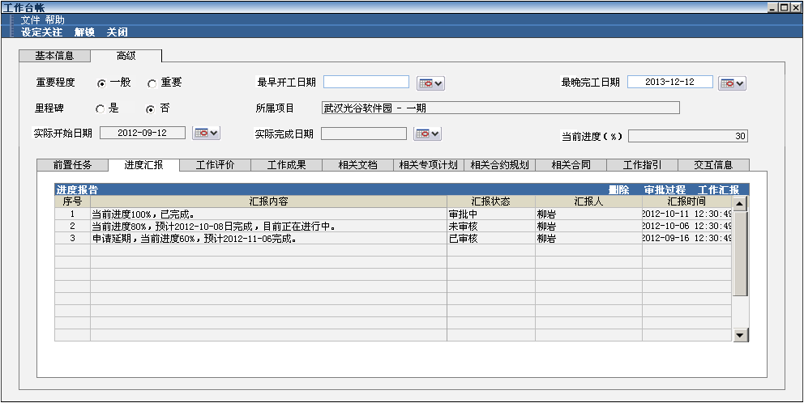

前置任务列表
列表取数：
查找当前工作项的【前置任务】
默认排序：前置任务编码升序。
是否支持列表排序：是
是否分页：否
数据列显示要求：无
单击操作：无
双击操作：无
列表按钮显示要求：无
数据列编辑逻辑：无

工作成果列表
列表取数：
根据当前工作项查找对应的已审核的【进度汇报】中相关文档的文档细类为“工作成果”的附件
默认排序：申请时间降序。
是否支持列表排序：是
是否分页：否
数据列显示要求：工作成果类别以超链接的方式显示，点击后以查看模式打开“工作成果类别”详细页面
单击操作：无
双击操作：查看模式打开工作成果附件
列表按钮显示要求：无
数据列编辑逻辑：无

相关文档列表
列表取数：
根据当前工作项查找对应的已审核的【进度汇报】中相关文档的文档细类为“相关文档”的附件
默认排序：修改时间降序。
是否支持列表排序：是
是否分页：否
数据列显示要求：文档名称以超链接的方式显示，点击后打开附件
单击操作：无
双击操作：打开附件
列表按钮显示要求：无
数据列编辑逻辑：无

相关专项计划列表
列表取数：
查找当前工作项关联的【专项计划工作项】，根据当前工作项的GUID获取关联的【专项计划工作项】
默认排序：标识号升序。
是否支持列表排序：是
是否分页：否
数据列显示要求：无
单击操作：无
双击操作：以查看模式打开对应的专项计划工作项
列表按钮显示要求：无
数据列编辑逻辑：无

相关合约规划列表
列表取数：
根据当前工作项GUID关联【工作项对应业务表】且【工作项对应业务表】的类型= '合约规划' ，获取业务GUID
根据上一步获取的业务GUID，【合约规划表】与【工作项对应业务表】通过合约规划GUID=业务GUID进行关联且【合约规划表】的是否末级='是'
默认排序：合约规划的GUID升序。
是否支持列表排序：是
是否分页：否
数据列显示要求：所有列显示TIPS
单击操作：无
双击操作：无
列表按钮显示要求：无
数据列编辑逻辑：无

相关合同列表
列表取数：
根据当前的工作项GUID关联【工作项对应业务表】且【工作项对应业务表】的类型=合约规划，获取业务GUID
根据上一步获取的GUID，在当前公司下【合同信息】与【工作项对应业务表】通过【合同信息】的合同GUID与【工作项对应业务表】的业务GUID进行关联
默认排序：合同编号升序。
是否支持列表排序：是
是否分页：否
数据列显示要求：应付款进度金额超链接显示，点击超链接打开对应的付款计划页面
单击操作：无
双击操作：打开合同台帐页面
列表按钮显示要求：合同台帐，点击按钮打开当前记录的合同台帐页面
数据列编辑逻辑：无

工作指引
列表取数（变更编号：计划系统子项目20130313006）：
根据当前工作项的工作项编码查询标准工作指引计划表jd_StandardPlanDtl（标准计划工作项=工作项编码）
根据项目成果类别GUID查询业务表文档表对照表p_YW2Document（项目成果类别GUID=业务记录GUID）
业务表与文档表对照表p_YW2Document与文档管理表p_Document通过文档GUID关联
其中：
流程图：取“标准工作指引计划表”的工作指引流程图URL
指引说明：取“标准工作指引计划表”的工作指引说明
工作指引：
取“业务表与文档表对照表与文档管理表”关联的记录
列表排序按照“文档目录”升序
默认排序：无
数据列显示要求：无
单击操作：无
双击操作：无
列表按钮显示要求：无
数据列编辑逻辑：无
按钮栏
参考案例：点击弹出图13所示页面（变更编号：计划系统子项目20130313006）

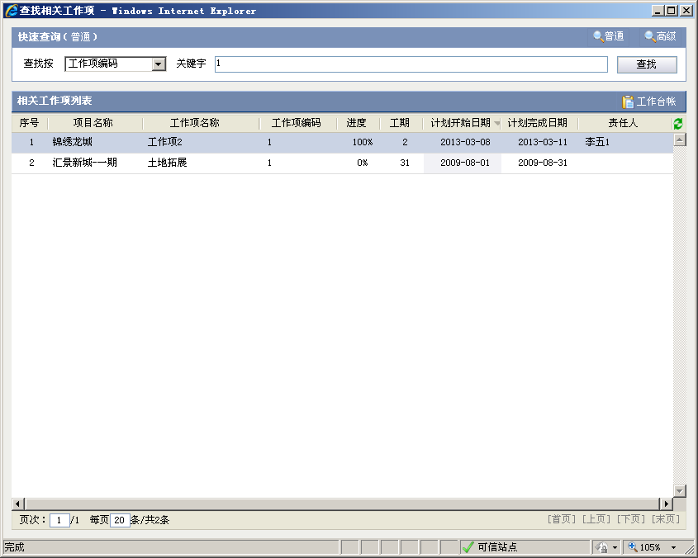

相关工作项列表
列表取数：根据查询条件显示工作项
默认排序：计划开始日期降序
数据列显示要求：无
单击操作：无
双击操作：以查看模式打开工作项明细页面
列表按钮显示要求：无
数据列编辑逻辑：无
是否支持分页：支持
按钮栏
工作台帐
操作前校验：无
操作数据流：无
操作后处理：以查看模式打开工作项明细页面

交互信息
列表取数：
查询此主项计划工作项相关的所有【提请协办】和【工作催办】
默认排序：提请协办时间和催办时间降序排序
数据列显示要求：
如果记录为提请协办，显示：提前协办时间+提请人+协办主题
如果记录为工作催办，显示：催办时间+催办人+“催办此工作项”
单击操作：点击超链接时
如果记录为提请协办，以查看模式打开“提请协办”页面
如果记录为工作催办，以查看模式打开“工作催办”页面
双击操作：无
列表按钮显示要求：无
数据列编辑逻辑：无

附2-UI参考
 | 主项计划执行主界面
 | 位置：主项计划管理>>主项计划执行

 |  | 待执行工作 |  |  |  | 责任工作 |  |  |  | 项目所有工作

 |  |  | 项目 |  | 滨水香苑一期 |  |  |  |  |  |  |  |  |  | 视图 |  | 不分组 |  |  |  |  |  |  |  |  |  | 查询按 |  |  | 工作项名称 |  |  |  |  | 输入查询条件…… |  |  |  |  |  |  |  |  |  | 查询 |  |  | 高级 |  |  |  |  | 汇报进度▼
 |  |  |  |  |  |  |  |  |  |  |  |  |  |  |  |  |  |  |  |  |  |  |  |  |  |  |  |  |  |  |  |  |  |  |  |  |  |  |  |  |  |  |  |  |  |  |  |  |  |  |  |  | 单个汇报
 |  |  | 工作项列表 |  |  |  |  |  |  |  |  |  |  |  |  |  |  |  |  |  |  |  |  |  |  |  |  |  |  |  |  |  |  |  |  |  |  |  |  |  |  |  |  | 解锁 |  | 更多操作▼ |  |  |  |  |  |  | 批量汇报
 |  |  | 标识号 |  | 状态 |  |  | 工作项名称 |  |  |  |  |  |  | 进度 |  |  | 工期 |  |  | 计划开始日期 |  |  |  | 计划完成日期 |  |  |  | 责任部门 |  |  | 责任人 |  |  | 预计完成日期 |  |  |  | 申请延期完成日期 |  |  | 实际完成日期 |  |  |  | 延误天数
催办
汇报
 |  |  | 1 |  | ○ |  |  | [-]土地拓展 |  |  |  |  |  |  | 50% |  |  | 75 |  |  | 2012-06-12 |  |  |  | 2012-09-16 |  |  |  | 项目部 |  |  | 陶嘉庆 |  |  |  |  |  |  |  |  |  |  |  |  |  | 1
 |  |  | 2 |  | ○ |  |  |  | 办理国土使用证 |  |  |  |  |  | 20% |  |  | 20 |  |  | 2012-05-13 |  |  |  | 2012-06-15 |  |  |  | 项目部 |  |  | 陶嘉庆

 |  |  |  |  |  |  |  |  |  |  |  |  |  |  |  |  |  |  |  |  |  |  |  |  |  |  |  |  |  |  |  |  |  |  |  |  |  |  |  |  |  |  |  |  |  |  |  |  |  |  |  |  | 更多操作▼
 |  |  |  |  |  |  |  |  |  |  |  |  |  |  |  |  |  |  |  |  |  |  |  |  |  |  |  |  |  |  |  |  |  |  |  |  |  |  |  |  |  |  |  |  |  |  |  |  |  |  |  |  | 关注
 |  |  |  |  |  |  |  |  |  |  |  |  |  |  |  |  |  |  |  |  |  |  |  |  |  |  |  |  |  |  |  |  |  |  |  |  |  |  |  |  |  |  |  |  |  |  |  |  |  |  |  |  | 导出Excel
 |  |  |  |  |  |  |  |  |  |  |  |  |  |  |  |  |  |  |  |  |  |  |  |  |  |  |  |  |  |  |  |  |  |  |  |  |  |  |  |  |  |  |  |  |  |  |  |  |  |  |  |  | 打印
 |  |  |  |  |  |  |  |  |  |  |  |  |  |  |  |  |  |  |  |  |  |  |  |  |  |  |  |  |  |  |  |  |  |  |  |  |  |  |  |  |  |  |  |  |  |  |  |  |  |  |  |  | 批量设置人员
 |  |  |  |  |  |  |  |  |  |  |  |  |  |  |  |  |  |  |  |  |  |  |  |  |  |  |  |  |  |  |  |  |  |  |  |  |  |  |  |  |  |  |  |  |  |  |  |  |  |  |  |  | 批量设置（主责人、汇报人、终评人）
 |  |  |  |  |  |  |  |  |  |  |  |  |  |  |  |  |  |  |  |  |  |  |  |  |  |  |  |  |  |  |  |  |  |  |  |  |  |  |  |  |  |  |  |  |  |  |  |  |  |  |  |  | 批量设置（参与人、下游评价人、审批人）

 |  |  | 图例： |  |  | 到期警示 中期预警
 |  |  |  |  | √按期完成 √延期完成 ●预计延期 ●延期 ○进行中 ●未开始

 |  |  | 说明： |  | 工作项名称的字体颜色代表不同的工作类别，如：集团关键节点 阶段性成果 一般工作项

 | 工作台帐
 |  | 文件 帮助
 |  | 设定关注 解锁 关闭

 |  | 基本信息 |  |  |  | 高级

 |  |  | 工作项名称 |  |  |  | 办理建设用地规划许可证 |  |  |  |  |  |  |  |  |  |  |  |  |  |  |  |  |  |  |  |  |  |  |  | 工作编码

 |  |  | 工作类别 |  |  |  | 一般工作项 |  |  |  |  |  |  |  |  |  | 工期 |  |  |  | 1

 |  |  | 计划开始日期 |  |  |  | 2012-09-12 |  |  |  |  |  |  |  |  |  | 计划完成日期 |  |  |  | 2012-09-12 |  |  |  |  |  |  |  |  |  | 工作状态 |  |  |  | 已完成

 |  |  | 实际开始日期 |  |  |  | 2012-09-12 |  |  |  |  |  |  |  |  |  | 实际完成日期 |  |  |  | 2012-09-12 |  |  |  |  |  |  |  |  |  | 预计完成日期 |  |  |  |  | 2012-09-12

 |  |  | 主责人 |  |  |  | 柳岩 |  |  |  |  |  |  |  |  |  | 责任部门 |  |  |  | 项目部 |  |  |  |  |  |  |  |  |  | 申请延期完成日期 |  |  |  |  | 2012-09-12

 |  |  | 汇报人 |  |  |  | 吴良雄 |  |  |  |  |  |  |  |  |  | 参与人 |  |  |  | 卡塞蒂;梁大为 |  |  |  |  |  |  |  |  |  | 下游评价人 |  |  |  | 苏珊娜;孙文

 |  |  | 审批人 |  |  |  | 舒雄;孙林 |  |  |  |  |  |  |  |  |  | 工作终评人 |  |  |  | 吴茜 |  |  |  |  |  |  |  |  |  | 当前进度（%） |  |  |  | 100

 |  |  | 实际工期 |  |  |  | 1

 |  |  | 前置任务 |  |  |  | 进度汇报 |  |  |  | 工作评价 |  |  |  | 工作成果 |  |  |  | 相关文档 |  |  |  | 相关专项计划 |  |  |  | 相关合约规划 |  |  |  | 相关合同 |  |  |  | 工作指引 |  |  |  | 交互信息

 |  |  |  | 进度报告 |  |  |  |  |  |  |  |  |  |  |  |  |  |  |  |  |  |  |  |  |  |  |  |  |  |  |  |  |  |  | 删除 |  | 审批过程 |  |  | 工作汇报
 |  |  |  | 序号 |  | 汇报内容 |  |  |  |  |  |  |  |  |  |  |  |  |  |  |  |  |  |  |  | 汇报状态 |  |  |  |  | 汇报人 |  |  |  |  |  | 汇报时间
 |  |  |  | 1 |  | 当前进度100%，已完成。 |  |  |  |  |  |  |  |  |  |  |  |  |  |  |  |  |  |  |  | 审核中 |  |  |  |  | 柳岩 |  |  |  |  |  | 2012-10-11 12:30:49
 |  |  |  | 2 |  | 当前进度80%，预计2012-10-08日完成，目前正在进行中。 |  |  |  |  |  |  |  |  |  |  |  |  |  |  |  |  |  |  |  | 未审核 |  |  |  |  | 柳岩 |  |  |  |  |  | 2012-10-06 12:30:49
 |  |  |  | 3 |  | 申请延期，当前进度60%，预计2012-11-06完成。 |  |  |  |  |  |  |  |  |  |  |  |  |  |  |  |  |  |  |  | 已审核 |  |  |  |  | 柳岩 |  |  |  |  |  | 2012-09-16 12:30:49

 | 工作台帐
 |  | 文件 帮助
 |  | 设定关注 解锁 关闭

 |  | 基本信息 |  |  |  | 高级

 |  |  | 工作项名称 |  |  |  | 办理建设用地规划许可证 |  |  |  |  |  |  |  |  |  |  |  |  |  |  |  |  |  |  |  |  |  |  |  | 工作编码

 |  |  | 工作类别 |  |  |  | 一般工作项 |  |  |  |  |  |  |  |  |  | 工期 |  |  |  | 1

 |  |  | 计划开始日期 |  |  |  | 2012-09-12 |  |  |  |  |  |  |  |  |  | 计划完成日期 |  |  |  | 2012-09-12 |  |  |  |  |  |  |  |  |  | 工作状态 |  |  |  | 已完成

 |  |  | 实际开始日期 |  |  |  | 2012-09-12 |  |  |  |  |  |  |  |  |  | 实际完成日期 |  |  |  | 2012-09-12 |  |  |  |  |  |  |  |  |  | 预计完成日期 |  |  |  |  | 2012-09-12

 |  |  | 主责人 |  |  |  | 柳岩 |  |  |  |  |  |  |  |  |  | 责任部门 |  |  |  | 项目部 |  |  |  |  |  |  |  |  |  | 申请延期完成日期 |  |  |  |  | 2012-09-12

 |  |  | 汇报人 |  |  |  | 吴良雄 |  |  |  |  |  |  |  |  |  | 参与人 |  |  |  | 卡塞蒂;梁大为 |  |  |  |  |  |  |  |  |  | 下游评价人 |  |  |  | 苏珊娜;孙文

 |  |  | 审批人 |  |  |  | 舒雄;孙林 |  |  |  |  |  |  |  |  |  | 工作终评人 |  |  |  | 吴茜 |  |  |  |  |  |  |  |  |  | 当前进度（%） |  |  |  | 100

 |  |  | 实际工期 |  |  |  | 1

 |  |  | 前置任务 |  |  |  | 进度汇报 |  |  |  | 工作评价 |  |  |  | 工作成果 |  |  |  | 相关文档 |  |  |  | 相关专项计划 |  |  |  | 相关合约规划 |  |  |  | 相关合同 |  |  |  | 工作指引 |  |  |  | 交互信息

 |  |  |  | 工作评价列表 |  |  |  |  |  |  |  |  |  |  |  |  |  |  |  |  |  |  |  |  |  |  |  |  |  |  |  |  |  |  |  |  |  |  |  | 工作评价
 |  |  |  | 序号 |  | 评价类型 |  |  |  | 评价星级 |  |  |  |  | 评价结果 |  |  | 评价意见 |  |  |  |  |  |  |  |  |  | 评价人 |  |  |  |  |  | 评价时间 |  |  |  |  | 评价状态 |  |  |  |  |  |  |  | 基本信息 |  |  |  | 高级
 |  |  |  | 1 |  | 终评人评价 |  |  |  | ★ | ★ | ★ | ★ | ★ | 优秀 |  |  | 质量很高 |  |  |  |  |  |  |  |  |  | 苏珊娜 |  |  |  |  |  | 2012-10-11 12:30:49 |  |  |  |  | 生效
 |  |  |  | 2 |  | 部门评价 |  |  |  | ★ | ★ | ★ | ★ | ★ | 优秀 |  |  | 速度很快 |  |  |  |  |  |  |  |  |  | 吴茜 |  |  |  |  |  | 2012-10-06 12:30:49 |  |  |  |  | 生效 |  |  |  |  |  |  |  |  | 工作项名称 |  |  |  | 办理建设用地规划许可证 |  |  |  |  |  |  |  |  |  |  |  |  |  | 工作编码
 |  |  |  | 3 |  | 下游评价 |  |  |  | ★ | ★ | ★ | ★ | ★ | 优秀 |  |  | 合作不错 |  |  |  |  |  |  |  |  |  | 方木 |  |  |  |  |  | 2012-09-16 12:30:49 |  |  |  |  | 生效
 |  |  |  | 4 |  | 下游评价 |  |  |  | ★ | ★ | ★ | ★ |  | 合格 |  |  | 合作不佳 |  |  |  |  |  |  |  |  |  | 方木 |  |  |  |  |  | 2012-09-16 9:30:49 |  |  |  |  | 失效 |  |  |  |  |  |  |  |  | 工作类别 |  |  |  | 一般工作项 |  |  |  |  |  |  |  |  |  |  |  |  |  | 工作状态 |  |  | 已完成

 |  |  |  |  |  |  |  |  |  |  |  |  |  |  |  |  |  |  |  |  |  |  |  |  |  |  |  |  |  |  |  |  |  |  |  |  |  |  |  |  |  |  |  |  |  |  |  | 计划开始日期 |  |  |  | 2012-09-12 |  |  |  |  |  |  |  | 计划完成日期 |  |  | 2012-09-12 |  |  | 工期 |  |  | 50

 |  |  |  |  |  |  |  |  |  |  |  |  |  |  |  |  |  |  |  |  |  |  |  |  |  |  |  |  |  |  |  |  |  |  |  |  |  |  |  |  |  |  |  |  |  |  |  | 实际开始日期 |  |  |  | 2012-09-12 |  |  |  |  |  |  |  | 实际完成日期 |  |  | 2012-09-12 |  |  | 预计完成日期 |  |  | 2012-09-12

 |  |  |  |  |  |  |  |  |  |  |  |  |  |  |  |  |  |  |  |  |  |  |  |  |  |  |  |  |  |  |  |  |  |  |  |  |  |  |  |  |  |  |  |  |  |  |  | 当前进度（%） |  |  |  | 100 |  |  |  |  |  |  |  | 责任人 |  |  | 柳岩 |  |  | 责任部门 |  |  | 项目部

 |  |  |  |  |  |  |  |  |  |  |  |  |  |  |  |  |  |  |  |  |  |  |  |  |  |  |  |  |  |  |  |  |  |  |  |  |  |  |  |  |  |  |  |  |  |  |  | 汇报人 |  |  |  | 吴良雄 |  |  |  |  |  |  |  | 参与人 |  |  | 卡塞蒂 |  |  | 下游评价人 |  |  | 苏珊娜

 |  |  |  |  |  |  |  |  |  |  |  |  |  |  |  |  |  |  |  |  |  |  |  |  |  |  |  |  |  |  |  |  |  |  |  |  |  |  |  |  |  |  |  |  |  |  |  | 审批人 |  |  |  | 舒雄 |  |  |  |  |  |  |  | 工作终评人 |  |  | 吴茜

 | 汇报进度

 |  | 工作项名称 |  |  |  |  | 办理国土使用证

 |  | 是否完成 |  |  |  | ⊙ 是 ○ 否

 |  | 实际开始日期 |  |  |  |  | 2012-12-08 |  |  |  |  |  |  |  |  | 实际完成日期 |  |  |  |  | 2012-12-08

 |  | 当前进度（%） |  |  |  |  | 100

 |  | 完成情况说明 |  |  |  |  | 当前进度100%，已完成，……

 |  | 相关文档

 | 汇报进度

 |  | 工作项名称 |  |  |  |  | 办理国土使用证

 |  | 是否完成 |  |  |  | ○ 是 ⊙ 否 |  |  |  |  |  |  |  |  |  | 风险预计 |  |  |  | ⊙ 可按期完成 ○延期完成

 |  | 实际开始日期 |  |  |  |  | 2012-12-08 |  |  |  |  |  |  |  |  | 预计完成日期 |  |  |  |  | 2012-12-08

 |  | 当前进度（%） |  |  |  |  | 80

 |  | 完成情况说明 |  |  |  |  | 当前进度100%，预计2012-12-08按期完成，……

 |  | 相关文档

 | 汇报进度

 |  | 工作项名称 |  |  |  |  | 办理国土使用证

 |  | 是否完成 |  |  |  | ○ 是 ⊙ 否 |  |  |  |  |  |  |  |  | 风险预计 |  |  |  |  | ○ 可按期完成 ⊙延期完成

 |  | 实际开始日期 |  |  |  |  | 2012-12-08 |  |  |  |  |  |  |  | 申请延期完成日期 |  |  |  |  |  | 2012-12-08

 |  | 当前进度（%） |  |  |  |  | 60

 |  | 完成情况说明 |  |  |  |  | 申请延期，当前进度60%，预计2012-12-08完成，……

 |  | 相关文档

 | 汇报进度 |  |  |  |  |  |  |  |  |  |  |  |  |  |  |  |  |  |  |  |  |  |  |  |  |  |  |  |  |  | 汇报进度

 |  | 工作项名称 |  |  |  |  | 办理国土使用证 |  |  |  |  |  |  |  |  |  |  |  |  |  |  |  |  |  |  |  |  |  |  |  |  | 工作项名称 |  |  |  |  | 办理国土使用证

 |  | 是否完成 |  |  |  | ○ 是 ⊙ 否 |  |  |  |  |  |  |  |  |  | 风险预计 |  |  |  | ○ 可按期完成 ⊙预计延期完成 |  |  |  |  |  |  |  |  |  |  |  | 是否完成 |  |  |  | ○ 是 ⊙ 否 |  |  |  |  |  |  |  |  | 风险预计 |  |  |  | ○ 可按期完成 ⊙预计延期完成

 |  | 实际开始日期 |  |  |  |  | 2012-12-08 |  |  |  |  |  |  |  |  | 实际完成日期 |  |  |  |  |  |  |  |  |  |  |  |  |  |  |  | 实际开始日期 |  |  |  |  | 2012-12-08 |  |  |  |  |  |  |  | 预计完成日期 |  |  |  |  | 2012-12-08

 |  | 当前进度（%） |  |  |  |  | 80 |  |  |  |  |  |  |  |  | 预计延期完成日期 |  |  |  |  | 2012-12-08 |  |  |  |  |  |  |  |  |  |  | 实际完成日期

 |  |  |  |  |  |  |  |  |  |  |  |  |  |  |  |  |  |  |  |  |  |  |  |  |  |  |  |  |  |  |  | 当前进度（%） |  |  |  |  | 80

 |  | 完成情况说明 |  |  |  |  | 当前进度100%，预计2012-12-08按期完成，…… |  |  |  |  |  |  |  |  |  |  |  |  |  |  |  |  |  |  |  |  |  |  |  |  | 完成情况说明 |  |  |  |  | 当前进度100%，预计2012-12-08按期完成，……

 |  | 相关文档 |  |  |  |  |  |  |  |  |  |  |  |  |  |  |  |  |  |  |  |  |  |  |  |  |  |  |  |  |  | 相关文档

 |  |  |  |  |  |  |  |  |  |  |  |  |  |  |  |  |  |  |  |  |  |  |  |  |  |  |  |  |  |  |  |  |  |  |  |  |  |  |  |  |  |  |  |  |  |  |  |  |  | 暂存 |  |  |  | 提交

 | 汇报进度 |  |  |  |  |  |  |  |  |  |  |  |  |  |  |  |  |  |  |  |  |  |  |  |  |  |  |  |  |  | 汇报进度

 |  | 工作项名称 |  |  |  |  | 办理国土使用证 |  |  |  |  |  |  |  |  |  |  |  |  |  |  |  |  |  |  |  |  |  |  |  |  | 工作项名称 |  |  |  |  | 办理国土使用证

 |  | 是否完成 |  |  |  | ⊙ 是 ○ 否 |  |  |  |  |  |  |  |  |  |  |  |  |  |  |  |  |  |  |  |  |  |  |  |  |  | 是否完成 |  |  |  | ○ 是 ⊙ 否

 |  | 实际开始日期 |  |  |  |  | 2012-12-08 |  |  |  |  |  |  |  |  | 实际完成日期 |  |  |  |  |  |  |  |  |  |  |  |  |  |  |  | 实际开始日期 |  |  |  |  | 2012-12-08 |  |  |  |  |  |  |  | 申请延期完成日期 |  |  |  |  | 2012-12-08

 |  | 当前进度（%） |  |  |  |  | 80 |  |  |  |  |  |  |  |  | 申请延期完成日期 |  |  |  |  | 2012-12-08 |  |  |  |  |  |  |  |  |  |  | 实际完成日期

 |  |  |  |  |  |  |  |  |  |  |  |  |  |  |  |  |  |  |  |  |  |  |  |  |  |  |  |  |  |  |  | 当前进度（%） |  |  |  |  | 80

 |  | 完成情况说明 |  |  |  |  | 当前进度100%，预计2012-12-08按期完成，…… |  |  |  |  |  |  |  |  |  |  |  |  |  |  |  |  |  |  |  |  |  |  |  |  | 完成情况说明 |  |  |  |  | 当前进度100%，预计2012-12-08按期完成，……

 |  | 相关文档 |  |  |  |  |  |  |  |  |  |  |  |  |  |  |  |  |  |  |  |  |  |  |  |  |  |  |  |  |  | 相关文档

 |  |  |  |  |  |  |  |  |  |  |  |  |  |  |  |  |  |  |  |  |  |  |  |  |  |  |  |  |  |  |  |  |  |  |  |  |  |  |  |  |  |  |  |  |  |  |  |  |  | 暂存 |  |  |  | 提交

 | 汇报进度 |  |  |  |  |  |  |  |  |  |  |  |  |  |  |  |  |  |  |  |  |  |  |  |  |  |  |  |  | 汇报进度

 |  | 工作项名称 |  |  |  |  | 办理国土使用证 |  |  |  |  |  |  |  |  |  |  |  |  |  |  |  |  |  |  |  |  |  |  |  | 工作项名称 |  |  |  |  | 办理国土使用证

 |  | 是否完成 |  |  |  | ⊙ 是 ○ 否 |  |  |  |  |  |  |  |  |  | 风险预计 |  |  |  | ○ 可按期完成 ⊙预计延期完成 |  |  |  |  |  |  |  |  |  |  | 是否完成 |  |  |  | ⊙ 是 ○ 否

 |  | 实际开始日期 |  |  |  |  | 2012-12-08 |  |  |  |  |  |  |  |  | 预计延期完成日期 |  |  |  |  | 2012-12-08 |  |  |  |  |  |  |  |  |  | 实际开始日期 |  |  |  |  | 2012-12-08

 |  | 实际完成日期 |  |  |  |  |  |  |  |  |  |  |  |  |  | 当前进度（%） |  |  |  |  | 80 |  |  |  |  |  |  |  |  |  | 实际完成日期 |  |  |  |  |  |  |  |  |  |  |  |  | 当前进度（%） |  |  |  |  | 80

 |  | 完成情况说明 |  |  |  |  | 当前进度100%，预计2012-12-08按期完成，…… |  |  |  |  |  |  |  |  |  |  |  |  |  |  |  |  |  |  |  |  |  |  |  | 完成情况说明 |  |  |  |  | 当前进度100%，预计2012-12-08按期完成，……

 |  | 相关文档 |  |  |  |  |  |  |  |  |  |  |  |  |  |  |  |  |  |  |  |  |  |  |  |  |  |  |  |  | 相关文档

 |  |  |  |  |  |  |  |  |  |  |  |  |  |  |  |  |  |  |  |  |  |  |  |  |  |  |  |  |  |  |  |  |  |  |  |  |  |  |  |  |  |  |  |  |  |  |  |  | 暂存 |  |  |  | 提交

 | 汇报进度

 |  | 工作项名称 |  |  |  |  | 办理国土使用证

 |  | 是否完成 |  |  |  | ⊙ 是 ○ 否

 |  | 实际开始日期 |  |  |  |  | 2012-12-08 |  |  |  |  |  |  |  |  | 申请延期完成日期 |  |  |  |  | 2012-12-08

 |  | 实际完成日期 |  |  |  |  |  |  |  |  |  |  |  |  |  | 当前进度（%） |  |  |  |  | 80

 |  | 完成情况说明 |  |  |  |  | 当前进度100%，预计2012-12-08按期完成，……

 |  | 相关文档

 | 预警状态正常-预计延期

 | 汇报进度

 |  | 工作项名称 |  |  |  |  | 办理国土使用证

 |  | 是否完成 |  |  |  | ○ 是 ⊙ 否 |  |  |  |  |  |  |  |  |  | 风险预计 |  |  |  | ⊙ 可按期完成 ○延期完成

 |  | 实际开始日期 |  |  |  |  | 2012-12-08

 |  | 实际完成日期 |  |  |  |  |  |  |  |  |  |  |  |  |  | 当前进度（%） |  |  |  |  | 80

 |  | 完成情况说明 |  |  |  |  | 当前进度100%，预计2012-12-08按期完成，……

 |  | 相关文档

 |  |  |  |  |  |  |  |  |  |  |  |  |  |  |  |  |  |  |  |  | 暂存 |  |  |  | 提交

 | 主项计划执行主界面
 | 位置：主项计划管理>>主项计划执行

 |  | 待执行工作 |  |  |  | 责任工作 |  |  |  | 项目所有工作

 |  |  | 项目 |  | 滨水香苑一期 |  |  |  |  |  |  |  |  |  | 视图 |  | 不分组 |  |  |  |  |  |  |  |  |  | 查询按 |  |  | 工作项名称 |  |  |  |  | 输入查询条件…… |  |  |  |  |  |  |  |  |  | 查询 |  |  | 高级

 |  |  | 工作项列表 |  |  |  |  |  |  |  |  |  |  |  |  |  |  |  |  |  |  |  |  |  |  |  |  |  |  |  |  |  |  |  |  |  |  |  |  |  |  |  |  | 解锁 |  | 更多操作▼
 |  |  | 标识号 |  | 状态 |  |  | 工作项名称 |  |  |  |  |  |  | 进度 |  |  | 工期 |  |  | 计划开始日期 |  |  |  | 计划完成日期 |  |  |  | 责任部门 |  |  | 责任人 |  |  | 预计完成日期 |  |  |  | 申请延期完成日期 |  |  | 实际完成日期 |  |  |  | 延误天数
 |  |  | 1 |  | ○ |  |  | [-]土地拓展 |  |  |  |  |  |  | 50% |  |  | 75 |  |  | 2012-06-12 |  |  |  | 2012-09-16 |  |  |  | 项目部 |  |  | 陶嘉庆 |  |  |  |  |  |  |  |  |  |  |  |  |  | 1
 |  |  | 2 |  | ○ |  |  |  | 办理国土使用证 |  |  |  |  |  | 20% |  |  | 20 |  |  | 2012-05-13 |  |  |  | 2012-06-15 |  |  |  | 项目部 |  |  | 陶嘉庆
 |  |  |  |  |  |  |  |  | 办理建设用地规划许可证 |  |  |  |  |  | 94% |  |  | 7 |  |  | 2012-06-16 |  |  |  | 2012-06-22 |  |  |  | 项目部 |  |  | 陶嘉庆
 |  |  |  |  |  |  |  | [-]项目启动 |  |  |  |  |  |  | 94% |  |  | 20 |  |  | 2012-06-22 |  |  |  | 2012-07-12 |  |  |  | 项目部 |  |  | 陶嘉庆
 |  |  |  |  |  |  |  |  | 项目启动阶段成果 |  |  |  |  |  | 75% |  |  | 20 |  |  | 2012-06-22 |  |  |  | 2012-07-12 |  |  |  | 项目部 |  |  | 陶嘉庆

 |  |  | 图例： |  |  | 到期警示 中期预警
 |  |  |  |  | √按期完成 √延期完成 ●预计延期 ●延期 ○进行中 ●未开始

 |  |  | 说明： |  | 工作项名称的字体颜色代表不同的工作类别，如：集团关键节点 阶段性成果 一般工作项

 | 主项计划执行主界面
 | 位置：主项计划管理>>主项计划执行

 |  | 待执行工作 |  |  |  | 责任工作 |  |  |  | 项目所有工作

 |  |  | 项目 |  | 滨水香苑一期 |  |  |  |  |  |  |  |  |  | 视图 |  | 不分组 |  |  |  |  |  |  |  |  |  | 查询按 |  |  | 工作项名称 |  |  |  |  | 输入查询条件…… |  |  |  |  |  |  |  |  |  | 查询 |  |  | 高级

 |  |  | 工作项列表 |  |  |  |  |  |  |  |  |  |  |  |  |  |  |  |  |  |  |  |  |  |  |  |  |  |  |  |  |  |  |  |  |  |  |  |  |  |  |  |  | 解锁 |  | 更多操作▼
 |  |  | 标识号 |  | 状态 |  |  | 工作项名称 |  |  |  |  |  |  | 进度 |  |  | 工期 |  |  | 计划开始日期 |  |  |  | 计划完成日期 |  |  |  | 责任部门 |  |  | 责任人 |  |  | 预计完成日期 |  |  |  | 申请延期完成日期 |  |  | 实际完成日期 |  |  |  | 延误天数
 |  |  | 1 |  | ○ |  |  | [-]土地拓展 |  |  |  |  |  |  | 50% |  |  | 75 |  |  | 2012-06-12 |  |  |  | 2012-09-16 |  |  |  | 项目部 |  |  | 陶嘉庆 |  |  |  |  |  |  |  |  |  |  |  |  |  | 1
 |  |  | 2 |  | ○ |  |  |  | 办理国土使用证 |  |  |  |  |  | 20% |  |  | 20 |  |  | 2012-05-13 |  |  |  | 2012-06-15 |  |  |  | 项目部 |  |  | 陶嘉庆
 |  |  |  |  |  |  |  |  | 办理建设用地规划许可证 |  |  |  |  |  | 94% |  |  | 7 |  |  | 2012-06-16 |  |  |  | 2012-06-22 |  |  |  | 项目部 |  |  | 陶嘉庆
 |  |  |  |  |  |  |  | [-]项目启动 |  |  |  |  |  |  | 94% |  |  | 20 |  |  | 2012-06-22 |  |  |  | 2012-07-12 |  |  |  | 项目部 |  |  | 陶嘉庆
 |  |  |  |  |  |  |  |  | [+]项目启动阶段成果 |  |  |  |  |  | 75% |  |  | 20 |  |  | 2012-06-22 |  |  |  | 2012-07-12 |  |  |  | 项目部 |  |  | 陶嘉庆
 |  |  |  |  |  |  |  | [-]方案设计 |  |  |  |  |  |  | 0% |  |  | 30 |  |  | 2012-07-12 |  |  |  | 2012-08-11 |  |  |  | 项目部 |  |  | 陆风余
 |  |  |  |  |  |  |  |  | [+]A、B区级幼儿园 |  |  |  |  |  | 0% |  |  | 31 |  |  | 2012-08-12 |  |  |  | 2012-09-11 |  |  |  | 项目部 |  |  | 陆风余
 |  |  |  |  |  |  |  |  | [+]C区商业 |  |  |  |  |  | 0% |  |  | 30 |  |  | 2012-09-12 |  |  |  | 2012-10-11 |  |  |  | 项目部 |  |  | 陆风余
 |  |  |  |  |  |  |  | [-]初步设计 |  |  |  |  |  |  | 0% |  |  | 30 |  |  | 2012-10-12 |  |  |  | 2012-11-11 |  |  |  | 项目部 |  |  | 陆风余
 |  |  |  |  |  |  |  |  | 初步设计 |  |  |  |  |  | 0% |  |  | 30 |  |  | 2012-11-12 |  |  |  | 2012-12-11 |  |  |  | 项目部 |  |  | 陆风余
 |  |  |  |  |  |  |  |  | 初步设计上会审查 |  |  |  |  |  | 0% |  |  | 30 |  |  | 2012-12-12 |  |  |  | 2013-01-11 |  |  |  | 项目部 |  |  | 陆风余
 |  |  |  |  |  |  |  |  | 取得初步设计审查意见 |  |  |  |  |  | 0% |  |  | 30 |  |  | 2013-01-12 |  |  |  | 2013-02-11 |  |  |  | 项目部 |  |  | 张蕴先
 |  |  |  |  |  |  |  |  | 初步设计成果公司…… |  |  |  |  |  | 0% |  |  | 30 |  |  | 2013-01-12 |  |  |  | 2013-02-11 |  |  |  | 项目部 |  |  | 张蕴先
 |  |  |  |  |  |  |  |  | [+]初步设计成果验…… |  |  |  |  |  | 0% |  |  | 30 |  |  | 2013-01-12 |  |  |  | 2013-02-11 |  |  |  | 项目部 |  |  | 张蕴先
 |  |  |  |  |  |  |  |  | 完成初步设计 |  |  |  |  |  | 0% |  |  | 30 |  |  | 2013-01-12 |  |  |  | 2013-02-11 |  |  |  | 项目部 |  |  | 张蕴先
 |  |  |  |  |  |  |  | [-]施工图设计 |  |  |  |  |  |  | 0% |  |  | 30 |  |  | 2013-01-12 |  |  |  | 2013-02-11 |  |  |  | 项目部 |  |  | 张蕴先

 |  |  | 图例： |  |  | 到期警示 中期预警
 |  |  |  |  | √按期完成 √延期完成 ●预计延期 ●延期 ○进行中 ●未开始

 |  |  | 说明： |  | 工作项名称的字体颜色代表不同的工作类别，如：集团关键节点 阶段性成果 一般工作项

 | 工作催办

 |  | 工作项名称 |  |  |  | 办理国土使用证

 |  | 催办内容

 |  | 发送给主责人 |  |  |  | 丁杰

 |  | 抄送人 |  |  |  | 邓欣;胡海涛

 |  | 通知方式 |  |  |  | □发邮件 □发短信 √发消息 |  |  |  |  |  |  |  |  |  |  |  |  | 发送

 | 批量汇报进度
 | 文件 帮助
 |  | 提交 |  |  | 关闭

 | 项目名称 |  |  |  | 华侨新村一期 |  |  |  |  |  |  |  | 开始日期 |  |  |  |  |  |  |  |  |  |  | 结束日期 |  |  |  |  |  |  |  |  |  |  | 责任人 |  |  | 魏国强

 | 工作项列表
 | 序号 |  | 标识号 |  | 计划事项 |  |  |  |  |  | 计划完成日期 |  |  |  | 是否完成 |  |  | 进度 |  | 风险预计 |  |  | 实际开始日期 |  |  |  | 实际完成日期 |  |  |  | 预计延期完成日期 |  |  |  | 申请延期完成日期 |  |  |  | 完成情况说明

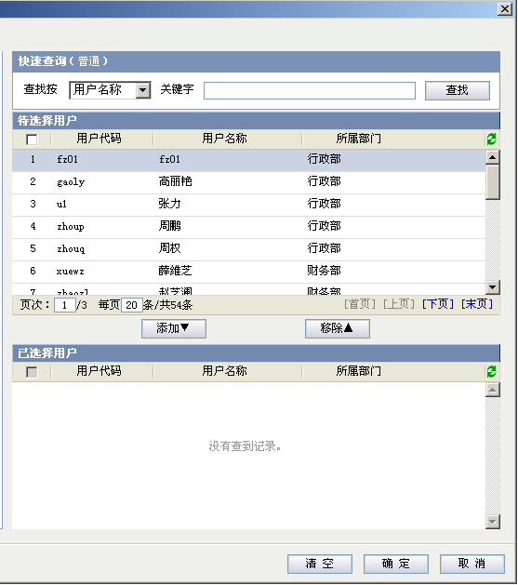

工作项评价-待评价工作 |  |  |  |  |  |  |  |  |  |  |  |  |  |  |  |  |  |  |  |  |  |  |  |  |  |  |  |  |  |  |  |  |  |  |  |  |  |  |  |  |  |  | 更多操作 ▼
 |  |  |  |  |  |  |  |  |  |  |  |  |  |  |  |  |  |  |  |  |  |  |  |  |  |  |  |  |  |  |  |  |  |  |  |  |  |  |  |  |  |  | 打印
 | 待评价工作 |  |  |  | 已评价工作 |  |  |  | 工作建议 |  |  |  |  |  |  |  |  |  |  |  |  |  |  |  |  |  |  |  |  |  |  |  |  |  |  |  |  |  |  |  |  |  | 导出Excel

 |  | 选择项目 |  |  | 深圳金色花园-一期,深圳金色花园-二期,金色花园

 |  | 工作项评价列表 1 2 3 4 5 |  |  |  |  |  |  |  |  |  |  |  |  |  |  |  |  |  |  |  |  |  |  |  |  |  |  |  |  |  |  |  |  |  |  | 更多操作▼
 |  | 序号 |  | 状态 |  | 工作项 |  |  |  |  |  |  |  |  |  | 评价类别 |  |  |  |  |  |  | 计划开始日期 |  |  |  | 计划完成日期 |  |  |  | 工期 |  |  | 责任人 |  |  | 责任部门
 |  | 1 |  |  |  | [-]深圳金色花园 - 一期 |  |  |  |  |  |  |  |  |  |  |  |  |  |  |  |  | 2012-10-11 |  |  |  | 2012-10-17 |  |  |  | 2 |  |  | 林思远 |  |  | 设计部
 |  | 2 |  | √ |  |  | 土地开挖方案 |  |  |  |  |  |  |  |  | 部门评价 |  |  |  |  |  |  | 2012-10-11 |  |  |  | 2012-10-17 |  |  |  | 3 |  |  | 胡晓东 |  |  | 设计部
 |  | 3 |  | √ |  |  | 提交主体工程设计书 |  |  |  |  |  |  |  |  | 部门评价 |  |  |  |  |  |  | 2012-10-11 |  |  |  | 2012-10-17 |  |  |  | 4 |  |  | 丁晓 |  |  | 设计部
 |  | 4 |  |  |  |  | [-]外墙方案设计 |  |  |  |  |  |  |  |  |  |  |  |  |  |  |  | 2012-10-11 |  |  |  | 2012-10-17 |  |  |  | 5 |  |  |  |  |  | 设计部
 |  | 5 |  | √ |  |  |  | 设计方案评审 |  |  |  |  |  |  |  | 下游评价 |  |  |  |  |  |  | 2012-10-11 |  |  |  | 2012-10-17 |  |  |  | 6 |  |  | 魏国强 |  |  | 设计部
 |  | 6 |  | √ |  |  |  | 发送材料采购申请 |  |  |  |  |  |  |  | 终评人评价 |  |  |  |  |  |  | 2012-10-11 |  |  |  | 2012-10-17 |  |  |  | 7 |  |  | 李婧 |  |  | 设计部
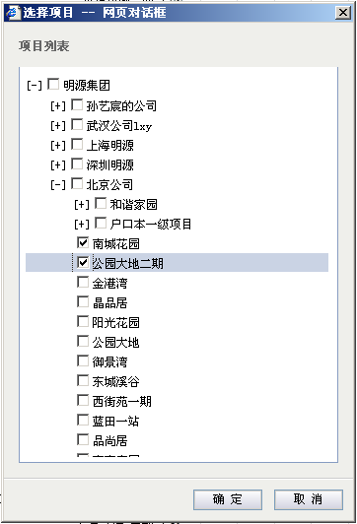
 |  | 7 |  |  |  | [+]深圳金色花园 - 二期 |  |  |  |  |  |  |  |  |  |  |  |  |  |  |  |  | 2012-10-11 |  |  |  | 2012-10-17 |  |  |  | 8
 |  | 8 |  |  |  | [-]金色花园营销方案 |  |  |  |  |  |  |  |  |  |  |  |  |  |  |  |  | 2012-10-11 |  |  |  | 2012-10-17 |  |  |  | 9
 |  | 9 |  |  |  |  | [-]广告策划方案 |  |  |  |  |  |  |  |  |  |  |  |  |  |  |  | 2012-10-11 |  |  |  | 2012-10-17 |  |  |  | 10
 |  | 10 |  | √ |  |  |  | 传媒平面设计 |  |  |  |  |  |  |  | 部门评价 |  |  |  |  |  |  | 2012-10-11 |  |  |  | 2012-10-17 |  |  |  | 11 |  |  | 周富强 |  |  | 设计部
 |  | 11 |  | √ |  |  |  | 设计评审 |  |  |  |  |  |  |  | 下游评价 |  |  |  |  |  |  | 2012-10-11 |  |  |  | 2012-10-17 |  |  |  | 12 |  |  | 陈军威 |  |  | 设计部

 |  | 页次： |  | 1 | /1 | 每页 |  | 20 | 条/共11条 |  |  |  |  |  |  |  |  |  |  |  |  |  |  |  |  |  |  |  |  |  |  |  |  | [首页][上页][下页][末页]

 |  | 图例： |  |  | 到期警示 中期预警
 |  |  |  | √按期完成 √延期完成 ●预计延期 ●延期 ○进行中 ●未开始

 |  | 说明： |  | 工作项名称的字体颜色代表不同的工作类别，如：集团关键节点 阶段性成果 一般工作项

工作项评价-可评价工作

 | 待评价工作 |  |  |  | 已评价工作 |  |  |  | 工作建议

 |  | 选择项目 |  |  | 深圳金色花园-一期,深圳金色花园-二期,金色花园

 |  | 工作项评价列表 1 2 3 4 5 |  |  |  |  |  |  |  |  |  |  |  |  |  |  |  |  |  |  |  |  |  |  |  |  |  |  |  |  |  |  |  |  |  |  | 更多操作▼
 |  | 序号 |  | 状态 |  | 工作项 |  |  |  |  |  |  |  |  |  | 评价类型 |  |  | 评价结果 |  |  |  | 计划开始日期 |  |  |  | 计划完成日期 |  |  |  | 工期 |  |  | 责任人 |  |  | 责任部门
 |  | 1 |  |  |  | [-]深圳金色花园 - 一期 |  |  |  |  |  |  |  |  |  |  |  |  |  |  |  |  | 2012-10-11 |  |  |  | 2012-10-17 |  |  |  | 2 |  |  | 林思远 |  |  | 设计部
 |  | 2 |  | √ |  |  | 土地开挖方案 |  |  |  |  |  |  |  |  | 部门评价 |  |  | ★★★★★ |  |  |  | 2012-10-11 |  |  |  | 2012-10-17 |  |  |  | 3 |  |  | 胡晓东 |  |  | 设计部
 |  | 3 |  | √ |  |  | 提交主体工程设计书 |  |  |  |  |  |  |  |  | 部门评价 |  |  |  |  |  |  | 2012-10-11 |  |  |  | 2012-10-17 |  |  |  | 4 |  |  | 丁晓 |  |  | 设计部
 |  | 4 |  |  |  |  | [-]外墙方案设计 |  |  |  |  |  |  |  |  |  |  |  |  |  |  |  | 2012-10-11 |  |  |  | 2012-10-17 |  |  |  | 5 |  |  |  |  |  | 设计部
 |  | 5 |  | √ |  |  |  | 设计方案评审 |  |  |  |  |  |  |  | 下游评价 |  |  | ★★★ |  |  |  | 2012-10-11 |  |  |  | 2012-10-17 |  |  |  | 6 |  |  | 魏国强 |  |  | 设计部
 |  | 6 |  | √ |  |  |  | 发送材料采购申请 |  |  |  |  |  |  |  | 终评人评价 |  |  |  |  |  |  | 2012-10-11 |  |  |  | 2012-10-17 |  |  |  | 7 |  |  | 李婧 |  |  | 设计部
 |  | 7 |  |  |  | [+]深圳金色花园 - 二期 |  |  |  |  |  |  |  |  |  |  |  |  |  |  |  |  | 2012-10-11 |  |  |  | 2012-10-17 |  |  |  | 8
 |  | 8 |  |  |  | [-]金色花园营销方案 |  |  |  |  |  |  |  |  |  |  |  |  |  |  |  |  | 2012-10-11 |  |  |  | 2012-10-17 |  |  |  | 9
 |  | 9 |  |  |  |  | [-]广告策划方案 |  |  |  |  |  |  |  |  |  |  |  |  |  |  |  | 2012-10-11 |  |  |  | 2012-10-17 |  |  |  | 10
 |  | 10 |  | √ |  |  |  | 传媒平面设计 |  |  |  |  |  |  |  | 部门评价 |  |  | ★★ |  |  |  | 2012-10-11 |  |  |  | 2012-10-17 |  |  |  | 11 |  |  | 周富强 |  |  | 设计部
 |  | 11 |  | √ |  |  |  | 设计评审 |  |  |  |  |  |  |  | 下游评价 |  |  | ★★★★ |  |  |  | 2012-10-11 |  |  |  | 2012-10-17 |  |  |  | 12 |  |  | 陈军威 |  |  | 设计部

 |  | 页次： |  | 1 | /1 | 每页 |  | 20 | 条/共11条 |  |  |  |  |  |  |  |  |  |  |  |  |  |  |  |  |  |  |  |  |  |  |  |  | [首页][上页][下页][末页]

 |  | 图例： |  |  | 到期警示 中期预警
 |  |  |  | √按期完成 √延期完成 ●预计延期 ●延期 ○进行中 ●未开始
 |  |  |  |  |  |  |  |  |  |  |  |  |  |  |  |  |  |  |  |  |  |  |  |  |  |  |  |  |  |  |  |  |  |  |  |  |  |  |  |  |  |  |  |  |  |  | 图例： |  |  | 到期预警 中期预警 √按时完成 √延时完成 ●预计延期 ●延期 ○进行中 ●未开始 |  |  |  |  |  |  |  |  |  |  |  |  |  |  |  |  |  | 目标任务 上期未完成
 |  | 说明： |  | 工作项名称的字体颜色代表不同的工作类别，如：集团关键节点 阶段性成果 一般工作项
 |  |  |  |  |  |  |  |  |  |  |  |  |  |  |  |  |  |  |  |  |  |  |  |  |  |  |  |  |  |  |  |  |  |  |  |  |  |  |  |  |  |  |  |  |  |  | 说明： |  | 工作项名称的字体颜色代表不同的工作类别，如：集团关键节点 阶段性成果 一般工作项

 |  |  |  | √
 |  |  |  | √

 |  |  |  | √
 |  |  |  | √

 |  |  |  | √
 |  |  |  | √

工作项评价-已评价工作
 |  |  |  |  |  |  |  |  |  |  |  |  |  |  |  |  |  |  |  |  |  |  |  |  |  |  |  |  |  |  |  |  |  |  |  |  |  |  |  |  |  |  | 评价类别
 | 待评价工作 |  |  |  | 已评价工作 |  |  |  | 工作建议
 |  |  |  |  |  |  |  |  |  |  |  |  |  |  |  |  |  |  |  |  |  |  |  |  |  |  |  |  |  |  |  |  |  |  |  |  |  |  |  |  |  |  | 部门评价
 |  | 选择项目 |  |  | 深圳金色花园-一期,深圳金色花园-二期,金色花园 |  |  |  |  |  |  |  |  |  |  |  |  |  |  |  |  |  |  |  |  |  |  |  |  |  |  |  |  |  |  |  |  |  |  |  |  |  | 部门评价

 |  | 工作项评价列表 1 2 3 4 5 |  |  |  |  |  |  |  |  |  |  |  |  |  |  |  |  |  |  |  |  |  |  |  |  |  |  |  |  |  |  |  |  |  |  | 更多操作▼ |  |  |  |  |  | 下游评价
 |  | 序号 |  | 状态 |  | 工作项 |  |  |  |  |  |  |  |  |  |  |  |  |  |  |  |  | 计划开始日期 |  |  |  | 计划完成日期 |  |  |  | 工期 |  |  | 责任人 |  |  | 责任部门 |  |  |  |  |  | 终评人评价
 |  | 1 |  |  |  | [-]深圳金色花园 - 一期 |  |  |  |  |  |  |  |  |  |  |  |  |  |  |  |  | 2012-10-11 |  |  |  | 2012-10-17 |  |  |  | 2 |  |  | 林思远 |  |  | 设计部
 |  | 2 |  | √ |  |  | 土地开挖方案 |  |  |  |  |  |  |  |  |  |  |  |  |  |  |  | 2012-10-11 |  |  |  | 2012-10-17 |  |  |  | 3 |  |  | 胡晓东 |  |  | 设计部
 |  | 3 |  | ○ |  |  | 提交主体工程设计书 |  |  |  |  |  |  |  |  |  |  |  |  |  |  |  | 2012-10-11 |  |  |  | 2012-10-17 |  |  |  | 4 |  |  | 丁晓 |  |  | 设计部
 |  | 4 |  |  |  |  | [-]外墙方案设计 |  |  |  |  |  |  |  |  |  |  |  |  |  |  |  | 2012-10-11 |  |  |  | 2012-10-17 |  |  |  | 5 |  |  |  |  |  | 设计部 |  |  |  |  |  | 部门评价
 |  | 5 |  | √ |  |  |  | 设计方案评审 |  |  |  |  |  |  |  |  |  |  |  |  |  |  | 2012-10-11 |  |  |  | 2012-10-17 |  |  |  | 6 |  |  | 魏国强 |  |  | 设计部 |  |  |  |  |  | 下游评价
 |  | 6 |  | ● |  |  |  | 发送材料采购申请 |  |  |  |  |  |  |  |  |  |  |  |  |  |  | 2012-10-11 |  |  |  | 2012-10-17 |  |  |  | 7 |  |  | 李婧 |  |  | 设计部
 |  | 7 |  |  |  | [+]深圳金色花园 - 二期 |  |  |  |  |  |  |  |  |  |  |  |  |  |  |  |  | 2012-10-11 |  |  |  | 2012-10-17 |  |  |  | 8
 |  | 8 |  |  |  | [-]金色花园营销方案 |  |  |  |  |  |  |  |  |  |  |  |  |  |  |  |  | 2012-10-11 |  |  |  | 2012-10-17 |  |  |  | 9
 |  | 9 |  |  |  |  | [-]广告策划方案 |  |  |  |  |  |  |  |  |  |  |  |  |  |  |  | 2012-10-11 |  |  |  | 2012-10-17 |  |  |  | 10
 |  | 10 |  | √ |  |  |  | 传媒平面设计 |  |  |  |  |  |  |  |  |  |  |  |  |  |  | 2012-10-11 |  |  |  | 2012-10-17 |  |  |  | 11 |  |  | 周富强 |  |  | 设计部
 |  | 11 |  | √ |  |  |  | 设计评审 |  |  |  |  |  |  |  |  |  |  |  |  |  |  | 2012-10-11 |  |  |  | 2012-10-17 |  |  |  | 12 |  |  | 陈军威 |  |  | 设计部

 |  | 页次： |  | 1 | /1 | 每页 |  | 20 | 条/共11条 |  |  |  |  |  |  |  |  |  |  |  |  |  |  |  |  |  |  |  |  |  |  |  |  | [首页][上页][下页][末页]

 |  | 图例： |  |  | 到期警示 中期预警
 |  |  |  | √按期完成 √延期完成 ●预计延期 ●延期 ○进行中 ●未开始 |  |  |  |  |  |  |  |  |  |  |  |  |  |  |  |  |  |  |  |  |  |  |  |  |  |  |  |  |  |  |  |  |  |  |  |  |  |  |  |  |  | 图例： |  |  | 到期预警 中期预警 √按时完成 √延时完成 ●预计延期 ●延期 ○进行中 ●未开始 |  |  |  |  |  |  |  |  |  |  |  |  |  |  |  |  |  | 目标任务 上期未完成

 |  | 说明： |  | 工作项名称的字体颜色代表不同的工作类别，如：集团关键节点 阶段性成果 一般工作项 |  |  |  |  |  |  |  |  |  |  |  |  |  |  |  |  |  |  |  |  |  |  |  |  |  |  |  |  |  |  |  |  |  |  |  |  |  |  |  |  |  | 说明： |  | 工作项名称的字体颜色代表不同的工作类别，如：集团关键节点 阶段性成果 一般工作项

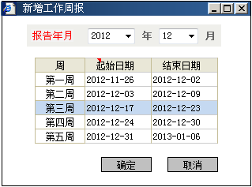


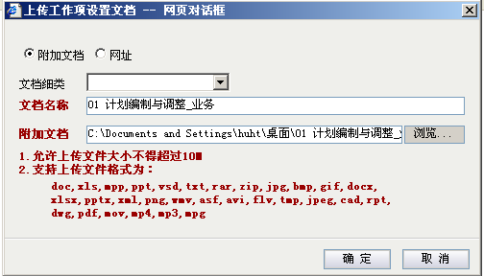
 |  |  |  |  |  |  |  |  |  |  |  |  |  |  |  |  |  |  |  |  |  |  |  |  |  |  |  |  |  |  |  |  |  |  |  |  |  |  |  |  | 周 |  | 起始日期 |  |  |  | 结束日期
 |  |  |  |  |  |  |  |  |  |  |  |  |  |  |  |  |  |  |  |  |  |  |  |  |  |  |  |  |  |  |  |  |  |  |  |  |  |  |  |  | 第一周 |  | 2012-12-03 |  |  |  | 2012-12-09
 |  |  |  |  |  |  |  |  |  |  |  |  |  |  |  |  |  |  |  |  |  |  |  |  |  |  |  |  |  |  |  |  |  |  |  |  |  |  |  |  | 第二周 |  | 2012-12-17 |  |  |  | 2012-12-23
 |  |  |  |  |  |  |  |  |  |  |  |  |  |  |  |  |  |  |  |  |  |  |  |  |  |  |  |  |  |  |  |  |  |  |  |  |  |  |  |  | 第三周 |  | 2012-12-24 |  |  |  | 2012-12-30
 |  |  |  |  |  |  |  |  |  |  |  |  |  |  |  |  |  |  |  |  |  |  |  |  |  |  |  |  |  |  |  |  |  |  |  |  |  |  |  |  | 第四周 |  | 2012-12-31 |  |  |  | 2013-01-06

 |  |  |  |  |  |  |  |  |  |  |  |  |  |  |  |  |  |  |  |  |  |  |  |  |  |  |  |  |  |  | 相关文档



 | 位置：主项计划管理>>工作报告 |  |  |  |  |  |  |  |  |  |  |  |  |  |  |  |  |  |  |  |  |  |  |  |  |  |  |  |  |  |  |  |  |  |  |  |  |  |  |  |  |  |  |  |  |  | 备注
 |  |  |  |  |  |  |  |  |  |  |  |  |  |  |  |  |  |  |  |  |  |  |  |  |  |  |  |  |  |  |  |  |  |  |  |  |  |  |  |  |  |  |  |  |  |  | 含年终总结
 | 项目 |  | 滨水香苑一期 |  |  |  |  |  |  |  |  |  |  | 年度 |  | 2007 |  |  |  |  |  | 报告类型 |  |  |  | 月度报告

 | 工作月报列表 |  |  |  |  |  |  |  |  |  |  |  |  |  |  |  |  |  |  |  |  |  |  |  |  |  |  |  |  |  |  |  |  |  |  |  |  | 新增 |  | 删除
 | 序号 |  | 月份 |  |  |  |  |  |  |  |  | 报告人 |  |  |  |  |  |  |  |  |  |  | 报告日期 |  |  |  |  |  |  |  |  |  | 报告状态
 | 1 |  | 12 |  |  |  |  |  |  |  |  | 林思远 |  |  |  |  |  |  |  |  |  |  | 2007-12-28 |  |  |  |  |  |  |  |  |  | 已提交
 | 2 |  | 11 |  |  |  |  |  |  |  |  | 林思远 |  |  |  |  |  |  |  |  |  |  | 2007-11-28 |  |  |  |  |  |  |  |  |  | 已提交
 | 3 |  | 10 |  |  |  |  |  |  |  |  | 林思远 |  |  |  |  |  |  |  |  |  |  | 2007-10-28 |  |  |  |  |  |  |  |  |  | 已提交
 | 4 |  | 9 |  |  |  |  |  |  |  |  | 林思远 |  |  |  |  |  |  |  |  |  |  | 2007-09-28 |  |  |  |  |  |  |  |  |  | 已提交
 | 5 |  | 8 |  |  |  |  |  |  |  |  | 林思远 |  |  |  |  |  |  |  |  |  |  | 2007-08-28 |  |  |  |  |  |  |  |  |  | 已提交
 | 6 |  | 7 |  |  |  |  |  |  |  |  | 林思远 |  |  |  |  |  |  |  |  |  |  | 2007-07-28 |  |  |  |  |  |  |  |  |  | 已提交
 | 7 |  | 6 |  |  |  |  |  |  |  |  | 林思远 |  |  |  |  |  |  |  |  |  |  | 2007-06-28 |  |  |  |  |  |  |  |  |  | 已提交

 |  |  |  |  |  |  |  |  |  |  |  |  |  |  |  |  |  |  |  |  |  |  |  |  |  |  |  |  |  |  |  |  |  |  |  |  |  |  |  |  |  |  |  |  |  |  |  |  | 年度
 |  |  |  |  |  |  |  |  |  |  |  |  |  |  |  |  |  |  |  |  |  |  |  |  |  |  |  |  |  |  |  |  |  |  |  |  |  |  |  |  |  |  |  |  |  |  |  |  | 2007
 |  |  |  |  |  |  |  |  |  |  |  |  |  |  |  |  |  |  |  |  |  |  |  |  |  |  |  |  |  |  |  |  |  |  |  |  |  |  |  |  |  |  |  |  |  |  |  |  | 2007
 |  |  |  |  |  |  |  |  |  |  |  |  |  |  |  |  |  |  |  |  |  |  |  |  |  |  |  |  |  |  |  |  |  |  |  |  |  |  |  |  |  |  |  |  |  |  |  |  | 2007
 |  |  |  |  |  |  |  |  |  |  |  |  |  |  |  |  |  |  |  |  |  |  |  |  |  |  |  |  |  |  |  |  |  |  |  |  |  |  |  |  |  |  |  |  |  |  |  |  | 2007
 |  |  |  |  |  |  |  |  |  |  |  |  |  |  |  |  |  |  |  |  |  |  |  |  |  |  |  |  |  |  |  |  |  |  |  |  |  |  |  |  |  |  |  |  |  |  |  |  | 2007
 |  |  |  |  |  |  |  |  |  |  |  |  |  |  |  |  |  |  |  |  |  |  |  |  |  |  |  |  |  |  |  |  |  |  |  |  |  |  |  |  |  |  |  |  |  |  |  |  | 2007
 |  |  |  |  |  |  |  |  |  |  |  |  |  |  |  |  |  |  |  |  |  |  |  |  |  |  |  |  |  |  |  |  |  |  |  |  |  |  |  |  |  |  |  |  |  |  |  |  | 2007

 |  |  |  |  |  |  |  |  |  |  |  |  |  |  |  |  |  |  |  |  |  |  |  |  |  |  |  |  |  |  |  |  |  |  |  |  |  |  |  |  |  |  |  |  |  |  |  |  |  | 报告人 |  |  |  |  | 报告日期 |  |  |  | 报告状态
 |  |  |  |  |  |  |  |  |  |  |  |  |  |  |  |  |  |  |  |  |  |  |  |  |  |  |  |  |  |  |  |  |  |  |  |  |  |  |  |  |  |  |  |  |  |  |  |  |  | 林思远 |  |  |  |  | 2007-12-28 |  |  |  | 已提交
 |  |  |  |  |  |  |  |  |  |  |  |  |  |  |  |  |  |  |  |  |  |  |  |  |  |  |  |  |  |  |  |  |  |  |  |  |  |  |  |  |  |  |  |  |  |  |  |  |  | 林思远 |  |  |  |  | 2007-11-28 |  |  |  | 已提交
 |  |  |  |  |  |  |  |  |  |  |  |  |  |  |  |  |  |  |  |  |  |  |  |  |  |  |  |  |  |  |  |  |  |  |  |  |  |  |  |  |  |  |  |  |  |  |  |  |  | 林思远 |  |  |  |  | 2007-10-28 |  |  |  | 已提交
 |  |  |  |  |  |  |  |  |  |  |  |  |  |  |  |  |  |  |  |  |  |  |  |  |  |  |  |  |  |  |  |  |  |  |  |  |  |  |  |  |  |  |  |  |  |  |  |  |  | 林思远 |  |  |  |  | 2007-09-28 |  |  |  | 已提交
 |  |  |  |  |  |  |  |  |  |  |  |  |  |  |  |  |  |  |  |  |  |  |  |  |  |  |  |  |  |  |  |  |  |  |  |  |  |  |  |  |  |  |  |  |  |  |  |  |  | 林思远 |  |  |  |  | 2007-08-28 |  |  |  | 已提交
 |  |  |  |  |  |  |  |  |  |  |  |  |  |  |  |  |  |  |  |  |  |  |  |  |  |  |  |  |  |  |  |  |  |  |  |  |  |  |  |  |  |  |  |  |  |  |  |  |  | 林思远 |  |  |  |  | 2007-07-28 |  |  |  | 已提交
 |  |  |  |  |  |  |  |  |  |  |  |  |  |  |  |  |  |  |  |  |  |  |  |  |  |  |  |  |  |  |  |  |  |  |  |  |  |  |  |  |  |  |  |  |  |  |  |  |  | 林思远 |  |  |  |  | 2007-06-28 |  |  |  | 已提交
 | 位置：主项计划管理>>工作报告

 | 项目 |  | 滨水香苑一期 |  |  |  |  |  |  |  |  |  |  | 年度 |  | 2007 |  |  |  |  |  | 报告类型 |  |  |  | 周报告

 | 工作周报列表 |  |  |  |  |  |  |  |  |  |  |  |  |  |  |  |  |  |  |  |  |  |  |  |  |  |  |  |  |  |  |  |  |  |  |  |  | 新增 |  | 删除
 | 序号 |  | 本周开始日期 |  |  |  |  |  | 本周结束日期 |  |  |  |  |  |  | 报告人 |  |  |  |  |  |  | 报告日期 |  |  |  |  |  |  |  |  |  | 报告状态 |  |  |  |  |  |  |  |  |  |  |  |  |  | 备注
 | 1 |  | 2007-12-22 |  |  |  |  |  | 2007-12-28 |  |  |  |  |  |  | 林思远 |  |  |  |  |  |  | 2007-12-28 |  |  |  |  |  |  |  |  |  | 已提交 |  |  |  |  |  |  |  |  |  |  |  |  |  | 含年终总结
 | 2 |  | 2007-12-15 |  |  |  |  |  | 2007-12-21 |  |  |  |  |  |  | 林思远 |  |  |  |  |  |  | 2007-12-28 |  |  |  |  |  |  |  |  |  | 已提交
 | 3 |  | 2007-12-09 |  |  |  |  |  | 2007-12-14 |  |  |  |  |  |  | 林思远 |  |  |  |  |  |  | 2007-12-28 |  |  |  |  |  |  |  |  |  | 已提交
 | 4 |  | 2007-12-02 |  |  |  |  |  | 2007-12-07 |  |  |  |  |  |  | 林思远 |  |  |  |  |  |  | 2007-12-28 |  |  |  |  |  |  |  |  |  | 已提交
 | 5 |  | 2007-11-24 |  |  |  |  |  | 2007-11-30 |  |  |  |  |  |  | 林思远 |  |  |  |  |  |  | 2007-11-28 |  |  |  |  |  |  |  |  |  | 已提交
 | 6 |  | 2007-11-17 |  |  |  |  |  | 2007-11-23 |  |  |  |  |  |  | 林思远 |  |  |  |  |  |  | 2007-11-28 |  |  |  |  |  |  |  |  |  | 已提交
 | 7 |  | 2007-11-10 |  |  |  |  |  | 2007-11-16 |  |  |  |  |  |  | 林思远 |  |  |  |  |  |  | 2007-11-28 |  |  |  |  |  |  |  |  |  | 已提交

 |  |  |  |  |  |  |  |  |  |  |  |  |  |  |  |  |  |  |  |  |  |  |  |  |  |  |  |  |  |  |  |  |  |  |  |  |  |  |  |  |  |  |  |  |  |  |  |  |  |  | 年度
 |  |  |  |  |  |  |  |  |  |  |  |  |  |  |  |  |  |  |  |  |  |  |  |  |  |  |  |  |  |  |  |  |  |  |  |  |  |  |  |  |  |  |  |  |  |  |  |  |  |  | 2007
 |  |  |  |  |  |  |  |  |  |  |  |  |  |  |  |  |  |  |  |  |  |  |  |  |  |  |  |  |  |  |  |  |  |  |  |  |  |  |  |  |  |  |  |  |  |  |  |  |  |  | 2007
 |  |  |  |  |  |  |  |  |  |  |  |  |  |  |  |  |  |  |  |  |  |  |  |  |  |  |  |  |  |  |  |  |  |  |  |  |  |  |  |  |  |  |  |  |  |  |  |  |  |  | 2007
 |  |  |  |  |  |  |  |  |  |  |  |  |  |  |  |  |  |  |  |  |  |  |  |  |  |  |  |  |  |  |  |  |  |  |  |  |  |  |  |  |  |  |  |  |  |  |  |  |  |  | 2007
 |  |  |  |  |  |  |  |  |  |  |  |  |  |  |  |  |  |  |  |  |  |  |  |  |  |  |  |  |  |  |  |  |  |  |  |  |  |  |  |  |  |  |  |  |  |  |  |  |  |  | 2007
 |  |  |  |  |  |  |  |  |  |  |  |  |  |  |  |  |  |  |  |  |  |  |  |  |  |  |  |  |  |  |  |  |  |  |  |  |  |  |  |  |  |  |  |  |  |  |  |  |  |  | 2007
 |  |  |  |  |  |  |  |  |  |  |  |  |  |  |  |  |  |  |  |  |  |  |  |  |  |  |  |  |  |  |  |  |  |  |  |  |  |  |  |  |  |  |  |  |  |  |  |  |  |  | 2007

修改工作报告
 | 文件 帮助 |  |  |  |  |  |  |  |  |  |  |  |  |  |  |  |  |  |  |  |  |  |  |  |  |  |  |  |  |  |  |  |  |  |  |  |  |  |  |  |  | 备注
 |  | 保存 |  | 保存&关闭 |  |  | 重新生成 |  |  |  | 撤回 |  |  | 提交 |  |  | 打印预览 |  |  |  | 关闭

 | 报告月份 |  |  | 2008-01 |  |  |  |  |  |  |  |  |  |  |  |  |  |  |  |  |  |  |  | 报告周 |  |  | 第三周

 | 状态 |  |  | 未提交 |  |  |  |  |  |  |  |  |  |  |  |  |  |  |  |  |  |  |  | 项目名称 |  |  | 滨水香苑一期

 | 报告人 |  |  | 陈佩兰 |  |  |  |  |  |  |  |  |  |  |  |  |  |  |  |  |  |  |  | 报告日期

本期计划 |  |  |  |  | 下期计划
*工作进展明细
 | 本期计划完成情况列表 |  |  |  |  |  | 1 2 3 4 5 6 |  |  |  |  | 不显示历史期数工作项 |  |  |  |  |  |  |  |  |  |  |  |  |  |  |  |  |  |  |  |  |  |  |  | 工作填报
 | 标识号 |  | 状态 | 工作项名称 |  |  |  |  |  |  |  |  | 计划开始日期 |  |  | 计划完成日期 |  |  | 责任人 |  |  | 责任部门 |  |  | 实际完成日期 |  |  | 偏差天数 |  | 延期原因/影响分析及措施

 | 1 |  |  | [-]深圳金色花园 - 一期 |  |  |  |  |  |  |  |  | 2008-01-02 |  |  | 2008-01-22
 | 2 |  | ！○ |  | 土地开挖方案 |  |  |  |  |  |  |  | 2008-01-02 |  |  | 2008-01-02 |  |  | 林思远 |  |  | 工程部
 | 3 |  | √ |  | 提交主体工程设计书 |  |  |  |  |  |  |  | 2008-01-02 |  |  | 2008-01-22 |  |  | 林思远 |  |  | 工程部
 | 4 |  |  |  | [-]外墙方案设计 |  |  |  |  |  |  |  | 2008-01-13 |  |  | 2008-01-23 |  |  |  |  |  |  |  |  |  |  |  |  |  |  |  |  |  |  |  |  |  |  |  |  |  |  |  | 工作类别
 | 5 |  | ○ |  |  | 设计方案评审 |  |  |  |  |  |  | 2008-01-13 |  |  | 2008-01-23 |  |  | 陈杰 |  |  | 工程部
 | 6 |  | √ |  |  | 发送材料采购申请 |  |  |  |  |  |  | 2008-01-13 |  |  | 2008-01-23 |  |  | 陈杰 |  |  | 工程部
 | 7 |  |  | [+]深圳金色花园 - 二期 |  |  |  |  |  |  |  |  | 2008-01-13 |  |  | 2008-01-21
 | 8 |  | ○ |  | 传媒平面设计 |  |  |  |  |  |  |  | 2008-01-13 |  |  | 2008-01-21 |  |  | 魏小兰 |  |  | 工程部

*工作整体评价
 | 请输入工作整体评价或小结

*相关资料 |  |  |  |  |  |  |  |  |  |  |  |  |  |  |  |  |  |  |  |  |  |  |  |  |  |  |  |  |  |  |  |  |  |  |  |  |  |  |  |  |  |  |  | 浏览

 |  | 项目信息说明.doc |  |  |  |  |  |  |  |  |  |  |  |  |  |  |  |  |  |  |  |  |  |  |  |  |  |  |  |  |  |  |  |  |  |  |  |  |  |  |  |  |  | 上传

修改工作报告
 | 文件 帮助
 |  | 保存 |  | 保存&关闭 |  |  | 重新生成 |  |  |  | 撤回 |  |  | 提交 |  |  | 打印预览 |  |  |  | 关闭

 | 报告月份 |  |  | 2008-01

 | 状态 |  |  | 未提交 |  |  |  |  |  |  |  |  |  |  |  |  |  |  |  |  |  |  |  | 项目名称 |  |  | 滨水香苑一期

 | 报告人 |  |  | 陈佩兰 |  |  |  |  |  |  |  |  |  |  |  |  |  |  |  |  |  |  |  | 报告日期

本期计划 |  |  |  |  | 下期计划
*工作计划
 | 下期工作计划列表 1 2 3 4 5 6 |  |  |  |  |  |  |  |  |  | 不显示历史期数工作项 |  |  |  |  |  |  |  |  |  |  |  |  |  |  |  |  |  |  |  |  |  |  |  |  | 工作填报
 | 标识号 |  | 状态 | 工作项名称 |  |  |  |  |  |  |  |  | 计划开始日期 |  |  | 计划完成日期 |  |  | 责任人 |  |  |  |  |  | 责任部门 |  |  |  |  | 存在风险/问题/措施
 |  |  |  |  |  |  |  |  |  |  |  |  |  |  |  |  |  |  |  |  |  |  |  |  |  |  |  |  |  |  |  |  |  |  |  |  |  |  |  |  | 序号 |  | 状态 | 工作类别 |  | 工作项名称 |  |  |  |  |  |  |  |  |  |  | 计划开始日期 |  |  |  | 计划完成日期 |  |  | 责任人 | 存在风险/问题/措施
 | 1 |  |  | [-]深圳金色花园 - 一期 |  |  |  |  |  |  |  |  | 2008-01-02 |  |  | 2008-01-22
 | 2 |  | ○ |  | 土地开挖方案 |  |  |  |  |  |  |  | 2008-01-02 |  |  | 2008-01-02 |  |  | 林思远 |  |  |  |  |  | 工程部 |  |  |  |  |  |  |  |  |  |  |  |  |  |  |  |  |  |  |  |  | [-]深圳金色花园 - 一期
 | 3 |  | √ |  | 提交主体工程设计书 |  |  |  |  |  |  |  | 2008-01-02 |  |  | 2008-01-22 |  |  | 林思远 |  |  |  |  |  | 工程部 |  |  |  |  |  |  |  |  |  |  |  |  |  |  |  |  |  | ○ |  |  |  | 土地开挖方案 |  |  |  |  |  | 2012-01-02 |  |  | 2012-01-02
 | 4 |  |  |  | [-]外墙方案设计 |  |  |  |  |  |  |  | 2008-01-13 |  |  | 2008-01-23 |  |  |  |  |  |  |  |  |  |  |  |  |  |  |  |  |  |  |  |  |  |  |  |  |  |  | ○ |  |  |  | 提交主体工程设计书 |  |  |  |  |  | 2012-01-02 |  |  | 2012-02-22
 | 5 |  | ○ |  |  | 设计方案评审 |  |  |  |  |  |  | 2008-01-13 |  |  | 2008-01-23 |  |  | 陈杰 |  |  |  |  |  | 工程部 |  |  |  |  |  |  |  |  |  |  |  |  |  |  |  |  |  |  |  |  |  | [-]外墙方案设计
 | 6 |  | √ |  |  | 发送材料采购申请 |  |  |  |  |  |  | 2008-01-13 |  |  | 2008-01-23 |  |  | 陈杰 |  |  |  |  |  | 工程部 |  |  |  |  |  |  |  |  |  |  |  |  |  |  |  |  |  | ○ |  |  |  |  | 设计方案评审 |  |  |  |  | 2012-02-13 |  |  | 2012-02-13
 | 7 |  |  | [+]深圳金色花园 - 二期 |  |  |  |  |  |  |  |  | 2008-01-13 |  |  | 2008-01-21 |  |  |  |  |  |  |  |  |  |  |  |  |  |  |  |  |  |  |  |  |  |  |  |  |  |  | ○ |  |  |  |  | 发送材料采购申请 |  |  |  |  | 2012-02-13 |  |  | 2012-02-13
 | 8 |  | ○ |  | 传媒平面设计 |  |  |  |  |  |  |  | 2008-01-13 |  |  | 2008-01-21 |  |  | 魏小兰 |  |  |  |  |  | 工程部 |  |  |  |  |  |  |  |  |  |  |  |  |  |  |  |  |  |  |  |  | [+]深圳金色花园 - 二期
 |  |  |  |  |  |  |  |  |  |  |  |  |  |  |  |  |  |  |  |  |  |  |  |  |  |  |  |  |  |  |  |  |  |  |  |  |  |  |  |  |  |  | ○ |  |  |  | 传媒平面设计 |  |  |  |  |  | 2012-02-13 |  |  | 2012-04-11

*整体评估
 | 输入文字…

 |  |  |  |  |  |  |  |  |  |  |  |  |  |  |  |  |  |  |  |  |  |  |  |  |  |  |  |  |  |  |  |  |  |  |  |  |  |  |  |  |  |  |  |  |  |  |  | 预计/实际完成日期 |  |  | 偏差天数

 |  |  |  |  |  |  |  |  |  |  |  |  |  |  |  |  |  |  |  |  |  | 按期完成
 |  |  |  |  |  |  |  |  |  |  |  |  |  |  |  |  |  |  |  |  |  | 延期完成
 |  |  |  |  |  |  |  |  |  |  |  |  |  |  |  |  |  |  |  |  |  | 进行中
 |  |  |  |  |  |  |  |  |  |  |  |  |  |  |  |  |  |  |  |  |  | 预计延期
 |  |  |  |  |  |  |  |  |  |  |  |  |  |  |  |  |  |  |  |  |  | 延期
 |  |  |  |  |  |  |  |  |  |  |  |  |  |  |  |  |  |  |  |  |  | 未开始

 |  | 2013年2月计划工作项共4项，按期完成0项、延期完成0项、进行中0项、预计延期0项、延期未完成4项、未开始0项。

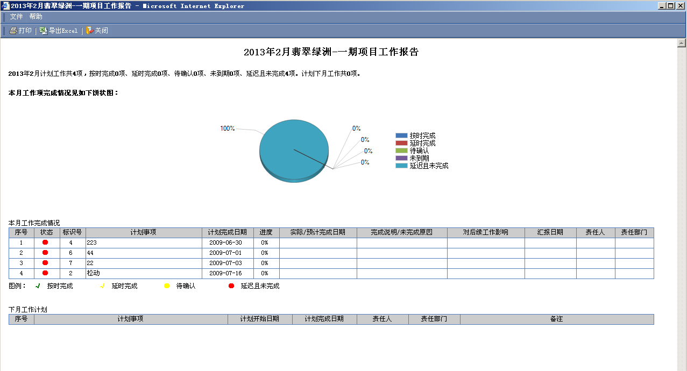

选择用户

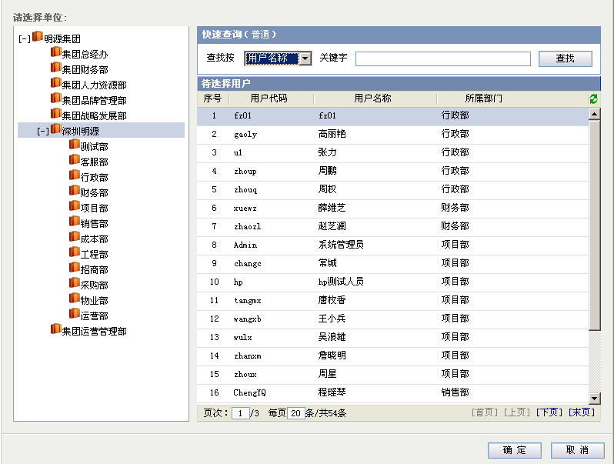
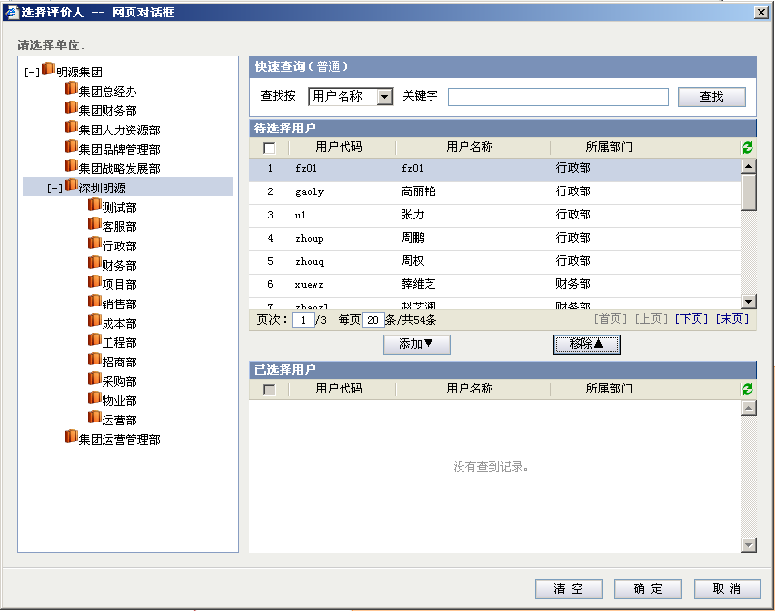
选择用户

 | 主项计划执行主界面
 | 位置：主项计划管理>>主项计划执行

 |  | 待执行工作 |  |  |  | 责任工作 |  |  |  | 项目所有工作

 |  |  | 项目 |  | 滨水香苑一期 |  |  |  |  |  |  |  |  |  | 视图 |  | 所有工作 |  |  |  |  |  |  |  |  |  | 查询按 |  |  | 工作项名称 |  |  |  |  | 输入查询条件…… |  |  |  |  |  |  |  |  |  |  |  | 查询 |  |  | 高级

 |  |  | 工作项列表 |  |  |  |  |  |  |  |  |  |  |  |  |  |  |  |  |  |  |  |  |  |  |  |  |  |  |  |  |  |  |  |  |  |  |  |  |  |  |  |  |  |  |  |  | 更多操作▼
 |  |  |  |  |  | 标识号 |  | 状态 |  |  | 工作项名称 |  |  |  |  |  |  | 进度 |  |  | 工期 |  |  | 计划开始日期 |  |  |  | 计划完成日期 |  |  |  | 责任部门 |  |  | 主责人 |  |  | 预计完成日期 |  |  | 申请延期完成日期 |  |  |  | 延误天数 |  |  | 延期次数
 |  |  |  |  |  | 1 |  | ○ |  |  | [-]土地拓展 |  |  |  |  |  |  |  |  |  | 75 |  |  | 2012-06-12 |  |  |  | 2012-09-16 |  |  |  | 项目部 |  |  | 陶嘉庆 |  |  |  |  |  |  |  |  |  | 1
催办
汇报
 |  |  |  |  |  | 2 |  | ○ |  |  |  | 办理国土使用证 |  |  |  |  |  | 20% |  |  | 20 |  |  | 2012-05-13 |  |  |  | 2012-06-15 |  |  |  | 项目部 |  |  | 陶嘉庆
 |  |  | ！ |  |  | 3 |  | ● |  |  |  | 办理建设用地规划许可证 |  |  |  |  |  | 94% |  |  | 7 |  |  | 2012-06-16 |  |  |  | 2012-06-22 |  |  |  | 项目部 |  |  | 陶嘉庆 |  |  |  |  |  | 2012-07-15 |  |  |  |  |  |  | 2
 |  |  |  |  |  | 4 |  | ○ |  |  | [-]项目启动 |  |  |  |  |  |  |  |  |  | 20 |  |  | 2012-06-22 |  |  |  | 2012-07-12 |  |  |  | 项目部 |  |  | 陶嘉庆
 |  |  |  |  |  | 5 |  | ● |  |  |  | [+]项目启动阶段成果 |  |  |  |  |  |  |  |  | 20 |  |  | 2012-06-22 |  |  |  | 2012-07-12 |  |  |  | 项目部 |  |  | 陶嘉庆 |  |  | 2012-07-15
 |  |  |  |  |  | 6 |  | ● |  |  | [-]方案设计 |  |  |  |  |  |  | 0% |  |  | 30 |  |  | 2012-07-12 |  |  |  | 2012-08-11 |  |  |  | 项目部 |  |  | 陆风余
 |  |  |  |  |  | 7 |  | ● |  |  |  | [+]A、B区级幼儿园 |  |  |  |  |  |  |  |  | 31 |  |  | 2012-08-12 |  |  |  | 2012-09-11 |  |  |  | 项目部 |  |  | 陆风余
 |  |  |  |  |  | 8 |  | ● |  |  |  | [+]C区商业 |  |  |  |  |  |  |  |  | 30 |  |  | 2012-09-12 |  |  |  | 2012-10-11 |  |  |  | 项目部 |  |  | 陆风余
 |  |  |  |  |  | 9 |  | ● |  |  | [-]初步设计 |  |  |  |  |  |  |  |  |  | 30 |  |  | 2012-10-12 |  |  |  | 2012-11-11 |  |  |  | 项目部 |  |  | 陆风余
 |  |  |  |  |  | 10 |  | ● |  |  |  | 初步设计 |  |  |  |  |  | 0% |  |  | 30 |  |  | 2012-11-12 |  |  |  | 2012-12-11 |  |  |  | 项目部 |  |  | 陆风余
 |  |  |  |  |  | 11 |  | ● |  |  |  | 初步设计上会审查 |  |  |  |  |  | 0% |  |  | 30 |  |  | 2012-12-12 |  |  |  | 2013-01-11 |  |  |  | 项目部 |  |  | 陆风余
 |  |  |  |  |  | 12 |  | ● |  |  |  | 取得初步设计审查意见 |  |  |  |  |  | 0% |  |  | 30 |  |  | 2013-01-12 |  |  |  | 2013-02-11 |  |  |  | 项目部 |  |  | 张蕴先
 |  |  |  |  |  | 13 |  | ● |  |  |  | 初步设计成果公司…… |  |  |  |  |  | 0% |  |  | 30 |  |  | 2013-01-12 |  |  |  | 2013-02-11 |  |  |  | 项目部 |  |  | 张蕴先
 |  |  |  |  |  | 14 |  | ● |  |  |  | [+]初步设计成果验…… |  |  |  |  |  |  |  |  | 30 |  |  | 2013-01-12 |  |  |  | 2013-02-11 |  |  |  | 项目部 |  |  | 张蕴先
 |  |  |  |  |  | 15 |  | ● |  |  |  | 完成初步设计 |  |  |  |  |  | 0% |  |  | 30 |  |  | 2013-01-12 |  |  |  | 2013-02-11 |  |  |  | 项目部 |  |  | 张蕴先
 |  |  |  |  |  | 16 |  | ● |  |  | [-]施工图设计 |  |  |  |  |  |  |  |  |  | 30 |  |  | 2013-01-12 |  |  |  | 2013-02-11 |  |  |  | 项目部 |  |  | 张蕴先
 |  |  |  |  |  | 17 |  | ● |  |  |  | 初步设计 |  |  |  |  |  | 0% |  |  | 30 |  |  | 2012-11-12 |  |  |  | 2012-12-11 |  |  |  | 项目部 |  |  | 陆风余

 |  |  | 图例： |  |  | 到期警示 中期预警
 |  |  |  |  | ●未开始 ○正常进行 ●预计延期 ●延期 √按期完成 √延期完成
 |  |  |  |  | ！关注 |  |  |  | 附件
 |  |  | 说明： |  | 工作项名称的字体颜色代表不同的工作类别，如：集团关键节点 阶段性成果 一般工作项

 | 主项计划执行主界面
 | 位置：主项计划管理>>主项计划执行
 |  |  |  |  |  |  |  |  |  |  |  |  |  |  |  |  |  |  |  |  |  |  |  |  |  |  |  |  |  |  |  |  |  |  |  |  |  |  |  |  |  |  |  |  |  |  |  |  |  |  |  |  |  |  |  |  | 汇报人
 |  | 待执行工作 |  |  |  | 责任工作 |  |  |  | 项目所有工作
 |  |  |  |  |  |  |  |  |  |  |  |  |  |  |  |  |  |  |  |  |  |  |  |  |  |  |  |  |  |  |  |  |  |  |  |  |  |  |  |  |  |  |  |  |  |  |  |  |  |  |  |  |  |  |  |  | 陶嘉庆
 |  |  | 项目 |  | 滨水香苑 |  |  |  |  |  |  |  |  |  | 视图 |  | 所有工作 |  |  |  |  |  |  |  |  |  | 查询按 |  |  | 工作项名称 |  |  |  |  | 输入查询条件…… |  |  |  |  |  |  |  |  |  |  |  | 查询 |  |  | 高级 |  |  |  |  |  |  | 陶嘉庆

 |  |  | 工作项列表 |  |  |  |  |  |  |  |  |  |  |  |  |  |  |  |  |  |  |  |  |  |  |  |  |  |  |  |  |  |  |  |  |  |  |  |  |  |  |  |  |  |  |  |  | 更多操作▼
 |  |  |  |  |  | 标识号 |  | 状态 |  |  | 工作项名称 |  |  |  |  |  |  | 进度 |  |  | 工期 |  |  | 计划开始日期 |  |  |  | 计划完成日期 |  |  |  | 责任部门 |  |  | 主责人 |  |  | 预计完成日期 |  |  | 申请延期完成日期 |  |  |  | 延误天数 |  |  | 延期次数
 |  |  |  |  |  |  |  | ○ |  |  | [-]滨水香苑-一期
 |  |  |  |  |  | 1 |  | ○ |  |  |  | [-]土地拓展 |  |  |  |  |  | 20% |  |  | 20 |  |  | 2012-05-13 |  |  |  | 2012-06-15 |  |  |  | 项目部 |  |  | 陶嘉庆 |  |  |  |  |  |  |  |  |  | 1
 |  |  |  |  |  | 2 |  | ● |  |  |  |  | 办理国土使用证 |  |  |  |  | 94% |  |  | 7 |  |  | 2012-06-16 |  |  |  | 2012-06-22 |  |  |  | 项目部 |  |  | 陶嘉庆 |  |  |  |  |  | 2012-07-15 |  |  |  |  |  |  | 2 |  |  |  |  |  |  |  |  |  |  |  |  |  | 汇报人
 |  |  | ！ |  |  | 3 |  | ○ |  |  |  |  | 办理建设用地规… |  |  |  |  |  |  |  | 20 |  |  | 2012-06-22 |  |  |  | 2012-07-12 |  |  |  | 项目部 |  |  | 陶嘉庆 |  |  |  |  |  |  |  |  |  |  |  |  |  |  |  |  |  |  |  |  |  | 陆风余
 |  |  |  |  |  | 4 |  | ● |  |  |  | [-]项目启动 |  |  |  |  |  |  |  |  | 20 |  |  | 2012-06-22 |  |  |  | 2012-07-12 |  |  |  | 项目部 |  |  | 陶嘉庆 |  |  | 2012-07-15 |  |  |  |  |  |  |  |  |  |  |  |  |  |  |  |  |  |  | 陆风余 |  |  |  |  | 陶嘉庆
 |  |  |  |  |  | 5 |  | ● |  |  |  |  | [+]项目启动阶段… |  |  |  |  | 0% |  |  | 30 |  |  | 2012-07-12 |  |  |  | 2012-08-11 |  |  |  | 项目部 |  |  | 陆风余 |  |  |  |  |  |  |  |  |  |  |  |  |  |  |  |  |  |  |  |  |  | 张蕴先 |  |  |  |  | 陶嘉庆
 |  |  |  |  |  | 6 |  | ● |  |  |  | [-]方案设计 |  |  |  |  |  |  |  |  | 31 |  |  | 2012-08-12 |  |  |  | 2012-09-11 |  |  |  | 项目部 |  |  | 陆风余 |  |  |  |  |  |  |  |  |  |  |  |  |  |  |  |  |  |  |  |  |  | 张蕴先
 |  |  |  |  |  | 7 |  | ● |  |  |  |  | [+]A、B区级幼儿园 |  |  |  |  |  |  |  | 30 |  |  | 2012-09-12 |  |  |  | 2012-10-11 |  |  |  | 项目部 |  |  | 陆风余
 |  |  |  |  |  | 8 |  | ● |  |  |  |  | [+]C区商业 |  |  |  |  |  |  |  | 30 |  |  | 2012-10-12 |  |  |  | 2012-11-11 |  |  |  | 项目部 |  |  | 陆风余 |  |  |  |  |  |  |  |  |  |  |  |  |  |  |  |  |  |  |  |  |  | 张蕴先
 |  |  |  |  |  | 9 |  | ● |  |  |  | [-]初步设计 |  |  |  |  |  | 0% |  |  | 30 |  |  | 2012-11-12 |  |  |  | 2012-12-11 |  |  |  | 项目部 |  |  | 陆风余
 |  |  |  |  |  | 10 |  | ● |  |  |  |  | 初步设计 |  |  |  |  | 0% |  |  | 30 |  |  | 2012-12-12 |  |  |  | 2013-01-11 |  |  |  | 项目部 |  |  | 陆风余 |  |  |  |  |  |  |  |  |  |  |  |  |  |  |  |  |  |  |  |  |  | 陆风余
 |  |  |  |  |  | 11 |  | ● |  |  |  |  | 初步设计上会审查 |  |  |  |  | 0% |  |  | 30 |  |  | 2013-01-12 |  |  |  | 2013-02-11 |  |  |  | 项目部 |  |  | 张蕴先
 |  |  |  |  |  | 12 |  | ● |  |  |  |  | 取得初步设计审… |  |  |  |  | 0% |  |  | 30 |  |  | 2013-01-12 |  |  |  | 2013-02-11 |  |  |  | 项目部 |  |  | 张蕴先 |  |  |  |  |  |  |  |  |  |  |  |  |  |  |  |  |  |  |  |  |  |  |  |  |  |  | 陆风余
 |  |  |  |  |  | 13 |  | ● |  |  |  |  | 初步设计成果公…… |  |  |  |  |  |  |  | 30 |  |  | 2013-01-12 |  |  |  | 2013-02-11 |  |  |  | 项目部 |  |  | 张蕴先 |  |  |  |  |  |  |  |  |  |  |  |  |  |  |  |  |  |  |  |  |  |  |  |  |  |  | 陆风余
 |  |  |  |  |  |  |  | ● |  |  | [-]滨水香苑-二期 |  |  |  |  |  |  |  |  |  |  |  |  |  |  |  |  |  |  |  |  |  |  |  |  |  |  |  |  |  |  |  |  |  |  |  |  |  |  |  |  |  |  |  |  |  |  |  |  |  |  | 张蕴先
 |  |  |  |  |  | 1 |  | ● |  |  |  | [-]土地拓展 |  |  |  |  |  |  |  |  | 30 |  |  | 2013-01-12 |  |  |  | 2013-02-11 |  |  |  | 项目部 |  |  | 张蕴先 |  |  |  |  |  |  |  |  |  |  |  |  |  |  |  |  |  |  |  |  |  |  |  |  |  |  | 张蕴先
 |  |  |  |  |  | 2 |  | ● |  |  |  |  | 办理国土使用证 |  |  |  |  | 0% |  |  | 30 |  |  | 2012-11-12 |  |  |  | 2012-12-11 |  |  |  | 项目部 |  |  | 陆风余

 |  |  | 图例： |  |  | 到期警示 中期预警
 |  |  |  |  | ●未开始 ○正常进行 ●预计延期 ●延期 √按期完成 √延期完成 |  |  |  |  |  |  |  |  |  |  |  |  |  |  |  |  |  |  |  |  |  |  |  |  |  |  |  |  |  |  |  |  |  |  |  |  |  |  |  |  |  |  |  |  |  |  |  |  |  |  |  |  |  |  |  |  | 陆风余
 |  |  |  |  | ！关注 |  |  |  | 附件
 |  |  | 说明： |  | 工作项名称的字体颜色代表不同的工作类别，如：集团关键节点 阶段性成果 一般工作项

 | 主项计划执行主界面
 | 位置：主项计划管理>>主项计划执行

 |  | 待执行工作 |  |  |  | 责任工作 |  |  |  | 项目所有工作

 |  |  | 项目 |  | 滨水香苑一期 |  |  |  |  |  |  |  |  |  | 视图 |  | 所有工作 |  |  |  |  |  |  |  |  |  | 查询按 |  |  | 工作项名称 |  |  |  |  | 输入查询条件…… |  |  |  |  |  |  |  |  |  |  |  |  | 查询 |  |  | 高级

 |  |  | 工作项列表 |  |  |  |  |  |  |  |  |  |  |  |  |  |  |  |  |  |  |  |  |  |  |  |  |  |  |  |  |  |  |  |  |  |  |  |  |  |  |  |  |  |  |  | 解锁 |  | 更多操作▼
 |  |  |  |  |  | 标识号 |  | 状态 |  | 工作项名称 |  |  |  |  |  |  | 进度 |  | 工期 |  | 计划开始日期 |  |  |  | 计划完成日期 |  |  |  | 责任部门 |  |  | 主责人 |  |  | 实际完成日期 |  |  |  | 预计完成日期 |  |  | 申请延期完成日期 |  |  |  | 延误天数 |  |  | 延期次数
 |  |  |  |  |  | 1 |  | ○ |  | [-]土地拓展 |  |  |  |  |  |  |  |  | 75 |  | 2012-06-12 |  |  |  | 2012-09-16 |  |  |  | 项目部 |  |  | 陶嘉庆 |  |  |  |  |  |  |  |  |  |  |  |  |  | 1
 |  |  |  |  |  | 2 |  | ○ |  |  | 办理国土使用证 |  |  |  |  |  | 20% |  | 20 |  | 2012-05-13 |  |  |  | 2012-06-15 |  |  |  | 项目部 |  |  | 陶嘉庆
 |  |  | ！ |  |  | 3 |  | ● |  |  | 办理建设用地规划许可证 |  |  |  |  |  | 94% |  | 7 |  | 2012-06-16 |  |  |  | 2012-06-22 |  |  |  | 项目部 |  |  | 陶嘉庆 |  |  |  |  |  |  |  |  |  | 2012-07-15 |  |  |  |  |  |  | 2
 |  |  |  |  |  | 4 |  | ○ |  | [-]项目启动 |  |  |  |  |  |  |  |  | 20 |  | 2012-06-22 |  |  |  | 2012-07-12 |  |  |  | 项目部 |  |  | 陶嘉庆
 |  |  |  |  |  | 5 |  | ● |  |  | [+]项目启动阶段成果 |  |  |  |  |  |  |  | 20 |  | 2012-06-22 |  |  |  | 2012-07-12 |  |  |  | 项目部 |  |  | 陶嘉庆 |  |  |  |  |  |  | 2012-07-15
 |  |  |  |  |  | 6 |  | ● |  | [-]方案设计 |  |  |  |  |  |  | 0% |  | 30 |  | 2012-07-12 |  |  |  | 2012-08-11 |  |  |  | 项目部 |  |  | 陆风余
 |  |  |  |  |  | 7 |  | ● |  |  | [+]A、B区级幼儿园 |  |  |  |  |  |  |  | 31 |  | 2012-08-12 |  |  |  | 2012-09-11 |  |  |  | 项目部 |  |  | 陆风余
 |  |  |  |  |  | 8 |  | ● |  |  | [+]C区商业 |  |  |  |  |  |  |  | 30 |  | 2012-09-12 |  |  |  | 2012-10-11 |  |  |  | 项目部 |  |  | 陆风余
 |  |  |  |  |  | 9 |  | ● |  | [-]初步设计 |  |  |  |  |  |  |  |  | 30 |  | 2012-10-12 |  |  |  | 2012-11-11 |  |  |  | 项目部 |  |  | 陆风余
 |  |  |  |  |  | 10 |  | ● |  |  | 初步设计 |  |  |  |  |  | 0% |  | 30 |  | 2012-11-12 |  |  |  | 2012-12-11 |  |  |  | 项目部 |  |  | 陆风余
 |  |  |  |  |  | 11 |  | ● |  |  | 初步设计上会审查 |  |  |  |  |  | 0% |  | 30 |  | 2012-12-12 |  |  |  | 2013-01-11 |  |  |  | 项目部 |  |  | 陆风余
 |  |  |  |  |  | 12 |  | ● |  |  | 取得初步设计审查意见 |  |  |  |  |  | 0% |  | 30 |  | 2013-01-12 |  |  |  | 2013-02-11 |  |  |  | 项目部 |  |  | 张蕴先
 |  |  |  |  |  | 13 |  | ● |  |  | 初步设计成果公司…… |  |  |  |  |  | 0% |  | 30 |  | 2013-01-12 |  |  |  | 2013-02-11 |  |  |  | 项目部 |  |  | 张蕴先
 |  |  |  |  |  | 14 |  | ● |  |  | [+]初步设计成果验…… |  |  |  |  |  |  |  | 30 |  | 2013-01-12 |  |  |  | 2013-02-11 |  |  |  | 项目部 |  |  | 张蕴先
 |  |  |  |  |  | 15 |  | ● |  |  | 完成初步设计 |  |  |  |  |  | 0% |  | 30 |  | 2013-01-12 |  |  |  | 2013-02-11 |  |  |  | 项目部 |  |  | 张蕴先
 |  |  |  |  |  | 16 |  | ● |  | [-]施工图设计 |  |  |  |  |  |  |  |  | 30 |  | 2013-01-12 |  |  |  | 2013-02-11 |  |  |  | 项目部 |  |  | 张蕴先
 |  |  |  |  |  | 17 |  | ● |  |  | 初步设计 |  |  |  |  |  | 0% |  | 30 |  | 2012-11-12 |  |  |  | 2012-12-11 |  |  |  | 项目部 |  |  | 陆风余

 |  |  | 图例： |  |  | 到期警示 中期预警
 |  |  |  |  | ●未开始 ○正常进行 ●预计延期 ●延期 √按期完成 √延期完成
 |  |  |  |  | ！关注 |  |  |  | 附件
 |  |  | 说明： |  | 工作项名称的字体颜色代表不同的工作类别，如：集团关键节点 阶段性成果 一般工作项

 | 主项计划执行主界面
 | 位置：主项计划管理>>主项计划执行

 |  | 待执行工作 |  |  |  | 责任工作 |  |  |  | 项目所有工作

 |  |  | 项目 |  | 滨水香苑一期 |  |  |  |  |  |  |  |  |  | 视图 |  | 所有工作 |  |  |  |  |  |  |  |  |  | 查询按 |  |  | 工作项名称 |  |  |  |  | 输入查询条件…… |  |  |  |  |  |  |  |  |  |  |  |  | 查询 |  |  | 高级

 |  |  | 工作项列表 |  |  |  |  |  |  |  |  |  |  |  |  |  |  |  |  |  |  |  |  |  |  |  |  |  |  |  |  |  |  |  |  |  |  |  |  |  |  |  |  |  |  |  |  |  | 更多操作▼
 |  |  |  |  |  | 标识号 |  | 状态 |  | 工作项名称 |  |  |  |  |  |  | 进度 |  | 工期 |  | 计划开始日期 |  |  |  | 计划完成日期 |  |  |  | 责任部门 |  |  | 主责人 |  |  | 实际完成日期 |  |  |  | 预计完成日期 |  |  | 申请延期完成日期 |  |  |  | 延误天数 |  |  | 延期次数
 |  |  |  |  |  | 1 |  | ○ |  | [-]土地拓展 |  |  |  |  |  |  |  |  | 75 |  | 2012-06-12 |  |  |  | 2012-09-16 |  |  |  | 项目部 |  |  | 陶嘉庆 |  |  |  |  |  |  |  |  |  |  |  |  |  | 1
 |  |  | ！ |  |  | 2 |  | ○ |  |  | 办理国土使用证 |  |  |  |  |  | 20% |  | 20 |  | 2012-05-13 |  |  |  | 2012-06-15 |  |  |  | 项目部 |  |  | 陶嘉庆
 |  |  |  |  |  | 3 |  | ● |  |  | 办理建设用地规划许可证 |  |  |  |  |  | 94% |  | 7 |  | 2012-06-16 |  |  |  | 2012-06-22 |  |  |  | 项目部 |  |  | 陶嘉庆 |  |  |  |  |  |  |  |  |  | 2012-07-15 |  |  |  |  |  |  | 2
 |  |  |  |  |  | 4 |  | ○ |  | [-]项目启动 |  |  |  |  |  |  |  |  | 20 |  | 2012-06-22 |  |  |  | 2012-07-12 |  |  |  | 项目部 |  |  | 陶嘉庆
 |  |  |  |  |  | 5 |  | ● |  |  | [+]项目启动阶段成果 |  |  |  |  |  |  |  | 20 |  | 2012-06-22 |  |  |  | 2012-07-12 |  |  |  | 项目部 |  |  | 陶嘉庆 |  |  |  |  |  |  | 2012-07-15
 |  |  |  |  |  | 6 |  | ● |  | [-]方案设计 |  |  |  |  |  |  | 0% |  | 30 |  | 2012-07-12 |  |  |  | 2012-08-11 |  |  |  | 项目部 |  |  | 陆风余
 |  |  |  |  |  | 7 |  | ● |  |  | [+]A、B区级幼儿园 |  |  |  |  |  |  |  | 31 |  | 2012-08-12 |  |  |  | 2012-09-11 |  |  |  | 项目部 |  |  | 陆风余
 |  |  |  |  |  | 8 |  | ● |  |  | [+]C区商业 |  |  |  |  |  |  |  | 30 |  | 2012-09-12 |  |  |  | 2012-10-11 |  |  |  | 项目部 |  |  | 陆风余
 |  |  |  |  |  | 9 |  | ● |  | [-]初步设计 |  |  |  |  |  |  |  |  | 30 |  | 2012-10-12 |  |  |  | 2012-11-11 |  |  |  | 项目部 |  |  | 陆风余
 |  |  |  |  |  | 10 |  | ● |  |  | 初步设计 |  |  |  |  |  | 0% |  | 30 |  | 2012-11-12 |  |  |  | 2012-12-11 |  |  |  | 项目部 |  |  | 陆风余
 |  |  |  |  |  | 11 |  | ● |  |  | 初步设计上会审查 |  |  |  |  |  | 0% |  | 30 |  | 2012-12-12 |  |  |  | 2013-01-11 |  |  |  | 项目部 |  |  | 陆风余
 |  |  |  |  |  | 12 |  | ● |  |  | 取得初步设计审查意见 |  |  |  |  |  | 0% |  | 30 |  | 2013-01-12 |  |  |  | 2013-02-11 |  |  |  | 项目部 |  |  | 张蕴先
 |  |  |  |  |  | 13 |  | ● |  |  | 初步设计成果公司…… |  |  |  |  |  | 0% |  | 30 |  | 2013-01-12 |  |  |  | 2013-02-11 |  |  |  | 项目部 |  |  | 张蕴先
 |  |  |  |  |  | 14 |  | ● |  |  | [+]初步设计成果验…… |  |  |  |  |  |  |  | 30 |  | 2013-01-12 |  |  |  | 2013-02-11 |  |  |  | 项目部 |  |  | 张蕴先
 |  |  |  |  |  | 15 |  | ● |  |  | 完成初步设计 |  |  |  |  |  | 0% |  | 30 |  | 2013-01-12 |  |  |  | 2013-02-11 |  |  |  | 项目部 |  |  | 张蕴先
 |  |  |  |  |  | 16 |  | ● |  | [-]施工图设计 |  |  |  |  |  |  |  |  | 30 |  | 2013-01-12 |  |  |  | 2013-02-11 |  |  |  | 项目部 |  |  | 张蕴先
 |  |  |  |  |  | 17 |  | ● |  |  | 初步设计 |  |  |  |  |  | 0% |  | 30 |  | 2012-11-12 |  |  |  | 2012-12-11 |  |  |  | 项目部 |  |  | 陆风余

 |  |  | 图例： |  |  | 到期警示 中期预警
 |  |  |  |  | ●未开始 ○正常进行 ●预计延期 ●延期 √按期完成 √延期完成
 |  |  |  |  | ！关注 |  |  |  | 附件
 |  |  | 说明： |  | 工作项名称的字体颜色代表不同的工作类别，如：集团关键节点 阶段性成果 一般工作项

 | 快速查询(高级)

 |  | 工作项名称 |  |  |  |  |  |  |  |  |  |  |  |  |  |  |  | 工作项编码

 |  | 主责人 |  |  |  |  |  |  |  |  |  |  |  |  |  |  |  | 责任部门

 |  | 计划开始日期 |  |  |  | 从 |  |  |  |  |  |  |  |  |  |  |  | 到

 |  | 计划完成日期 |  |  |  | 从 |  |  |  |  |  |  |  |  |  |  |  | 到

 |  |  |  |  |  |  |  |  |  |  |  |  |  |  |  |  |  |  |  | 保存 |  |  |  | 查找 |  |  |  | 清空

 | 工作台帐
 |  | 文件 帮助
 |  | 设定关注 解锁 关闭

 |  | 基本信息 |  |  |  | 高级

 |  |  | 前置任务 |  |  |  | 进度汇报 |  |  |  | 工作评价 |  |  |  | 工作成果 |  |  |  | 相关文档 |  |  |  | 相关专项计划 |  |  |  | 相关合约规划 |  |  |  | 相关合同 |  |  |  | 工作指引 |  |  |  | 交互信息

 |  |  |  | 进度报告 |  |  |  |  |  |  |  |  |  |  |  |  |  |  |  |  |  |  |  |  |  |  |  |  |  |  |  |  |  |  | 删除 |  | 审批过程 |  |  | 工作汇报
 |  |  |  | 序号 |  | 汇报内容 |  |  |  |  |  |  |  |  |  |  |  |  |  |  |  |  |  |  |  | 汇报状态 |  |  |  |  | 汇报人 |  |  |  |  |  | 汇报时间
 |  |  |  | 1 |  | 当前进度100%，已完成。 |  |  |  |  |  |  |  |  |  |  |  |  |  |  |  |  |  |  |  | 审批中 |  |  |  |  | 柳岩 |  |  |  |  |  | 2012-10-11 12:30:49
 |  |  |  | 2 |  | 当前进度80%，预计2012-10-08日完成，目前正在进行中。 |  |  |  |  |  |  |  |  |  |  |  |  |  |  |  |  |  |  |  | 未审核 |  |  |  |  | 柳岩 |  |  |  |  |  | 2012-10-06 12:30:49
 |  |  |  | 3 |  | 申请延期，当前进度60%，预计2012-11-06完成。 |  |  |  |  |  |  |  |  |  |  |  |  |  |  |  |  |  |  |  | 已审核 |  |  |  |  | 柳岩 |  |  |  |  |  | 2012-09-16 12:30:49

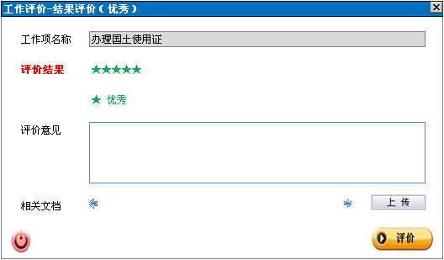

 |  |  |  |  |  |  |  |  |  |  |  |  |  |  |  |  |  |  |  |  |  |  |  |  |  |  |  |  |  |  |  | 评价星级

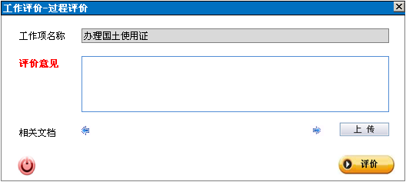

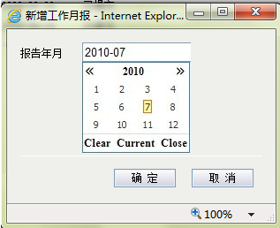

新增工作月报

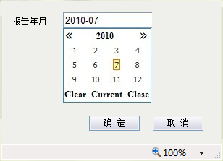


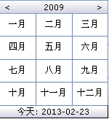

 |  |  |  |  |  |  |  |  |  |  |  |  |  |  |  |  |  |  |  |  |  |  |  |  |  |  |  |  |  |  |  |  |  |  |  |  |  |  |  |  | 报告年月

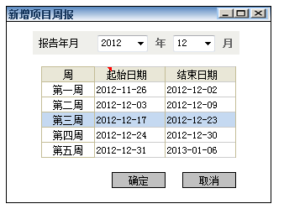
新增工作周报

前置任务 |  |  |  | 进度汇报 |  |  |  | 工作评价 |  |  |  | 工作成果 |  |  |  | 相关文档 |  |  |  | 相关专项计划 |  |  |  | 相关合约规划 |  |  |  | 相关合同 |  |  |  | 工作指引 |  |  |  | 交互信息

 | 前置任务列表
 | 序号 |  | 前置任务名称 |  |  |  |  |  |  |  |  |  |  |  |  |  |  |  |  |  |  |  |  |  |  |  |  | 类型 |  |  |  |  |  | 延隔时间(天)
 | 1 |  | 土地拓展 |  |  |  |  |  |  |  |  |  |  |  |  |  |  |  |  |  |  |  |  |  |  |  |  | 完成-开始（FS） |  |  |  |  |  | 0
 | 2 |  | 完成施工图 |  |  |  |  |  |  |  |  |  |  |  |  |  |  |  |  |  |  |  |  |  |  |  |  | 开始-开始（SS） |  |  |  |  |  | 2

 |  |  |  |  |  |  |  |  |  |  |  |  |  |  |  |  |  |  |  |  |  |  |  |  |  |  |  |  |  |  |  |  |  |  |  |  |  |  |  |  |  |  |  | 页次： |  | 1 | /1 | 每页 |  | 20 | 条/共3条 |  |  |  |  |  |  |  |  |  |  |  |  |  |  | [首页][上页][下页][末页]

 |  |  |  |  |  |  |  |  | ⊙ 是 ○ 否

汇报进度

 | 工作项名称 |  |  |  |  | 办理国土使用证

 | 计划完成日期 |  |  |  |  | 2012-12-14

 | 汇报类型 |  |  |  |  | ⊙ 可按期完成 |  |  |  |  |  |  |  | ○ 预计延期 |  |  |  |  |  | ○ 已完成

 | 进度

 | 实际开始日期 |  |  |  |  | 2012-11-15

 | 完成情况说明

 | 相关文档

汇报进度

 | 工作项名称 |  |  |  |  | 办理国土使用证

 | 计划完成日期 |  |  |  |  | 2012-12-14

 | 汇报类型 |  |  |  |  | ○ 可按期完成 |  |  |  |  |  |  |  | ⊙ 预计延期 |  |  |  |  |  | ○ 已完成

 | 进度

 | 实际开始日期 |  |  |  |  | 2012-11-15 |  |  |  |  |  |  |  |  | 预计延期日期

 | 完成情况说明

 | 相关文档

汇报进度

 | 工作项名称 |  |  |  |  | 办理国土使用证

 | 计划完成日期 |  |  |  |  | 2012-12-14

 | 汇报类型 |  |  |  |  | ○ 可按期完成 |  |  |  |  |  |  |  | ○ 预计延期 |  |  |  |  |  | ⊙ 已完成

 | 进度 |  |  |  |  | 100

 | 实际开始日期 |  |  |  |  | 2012-11-15 |  |  |  |  |  |  |  |  | 实际完成日期

 | 实际工期

 | 完成情况说明

 | 相关文档

汇报进度

 | 工作项名称 |  |  |  |  | 办理国土使用证

 | 计划完成日期 |  |  |  |  | 2012-12-14 |  |  |  |  |  |  |  | 申请延期完成日期

 | 汇报类型 |  |  |  |  | ○ 申请延期 |  |  |  |  | ⊙ 已完成

 | 进度 |  |  |  |  | 100

 | 实际开始日期 |  |  |  |  | 2012-11-15 |  |  |  |  |  |  |  | 实际完成日期

 | 实际工期

 | 完成情况说明

 | 相关文档

汇报进度

 | 工作项名称 |  |  |  |  | 办理国土使用证

 | 计划完成日期 |  |  |  |  | 2012-12-14 |  |  |  |  |  |  |  | 申请延期完成日期

 | 汇报类型 |  |  |  |  | ⊙ 申请延期 |  |  |  |  | ○ 已完成

 | 进度

 | 实际开始日期 |  |  |  |  | 2012-11-15 |  |  |  |  |  |  |  | 申请延期日期

 | 完成情况说明

 | 相关文档

汇报进度

 | 工作项名称 |  |  |  |  | 办理国土使用证

 | 计划完成日期 |  |  |  |  | 2012-12-14 |  |  |  |  |  |  |  | 申请延期完成日期

 | 汇报类型 |  |  |  |  | ○ 延期未完成 |  |  |  |  | ⊙ 已完成

 | 进度 |  |  |  |  | 100

 | 实际开始日期 |  |  |  |  | 2012-11-15 |  |  |  |  |  |  |  | 实际完成日期

 | 实际工期

 | 完成情况说明

 | 相关文档

汇报进度

 | 工作项名称 |  |  |  |  | 办理国土使用证

 | 计划完成日期 |  |  |  |  | 2012-12-14 |  |  |  |  |  |  |  | 申请延期完成日期

 | 汇报类型 |  |  |  |  | ⊙ 延期未完成 |  |  |  |  | ○ 已完成

 | 进度

 | 实际开始日期 |  |  |  |  | 2012-11-15

 | 完成情况说明

 | 相关文档

修改工作报告
 | 文件 帮助
 |  | 保存 |  | 保存&关闭 |  |  | 重新生成 |  |  |  | 撤回 |  |  | 提交 |  |  | 打印预览 |  |  |  | 关闭

 | 报告月份 |  |  | 2008-01 |  |  |  |  |  |  |  |  |  |  |  |  |  |  |  |  |  |  |  | 报告周 |  |  | 24

 | 状态 |  |  | 未提交 |  |  |  |  |  |  |  |  |  |  |  |  |  |  |  |  |  |  |  | 项目名称 |  |  | 滨水香苑一期

 | 报告人 |  |  | 陈佩兰 |  |  |  |  |  |  |  |  |  |  |  |  |  |  |  |  |  |  |  | 报告日期

本期计划 |  |  |  |  | 下期计划
*工作进展明细
 | 本期计划完成情况列表 |  |  |  |  |  | 1 2 3 4 5 6 |  |  |  |  | 不显示历史期数工作项 |  |  |  |  |  |  |  |  |  |  |  |  |  |  |  |  |  |  |  |  |  |  |  | 工作填报
 | 标识号 |  | 状态 | 工作项名称 |  |  |  |  |  |  |  |  | 计划开始日期 |  |  | 计划完成日期 |  |  | 责任人 |  |  | 责任部门 |  |  | 实际完成日期 |  |  | 偏差天数 |  | 延期原因/影响分析及措施

 | 1 |  |  | [-]深圳金色花园 - 一期 |  |  |  |  |  |  |  |  | 2008-01-02 |  |  | 2008-01-22
 | 2 |  | ！○ |  | 土地开挖方案 |  |  |  |  |  |  |  | 2008-01-02 |  |  | 2008-01-02 |  |  | 林思远 |  |  | 工程部
 | 3 |  | √ |  | 提交主体工程设计书 |  |  |  |  |  |  |  | 2008-01-02 |  |  | 2008-01-22 |  |  | 林思远 |  |  | 工程部
 | 4 |  |  |  | [-]外墙方案设计 |  |  |  |  |  |  |  | 2008-01-13 |  |  | 2008-01-23
 | 5 |  | ○ |  |  | 设计方案评审 |  |  |  |  |  |  | 2008-01-13 |  |  | 2008-01-23 |  |  | 陈杰 |  |  | 工程部
 | 6 |  | √ |  |  | 发送材料采购申请 |  |  |  |  |  |  | 2008-01-13 |  |  | 2008-01-23 |  |  | 陈杰 |  |  | 工程部
 | 7 |  |  | [+]深圳金色花园 - 二期 |  |  |  |  |  |  |  |  | 2008-01-13 |  |  | 2008-01-21
 | 8 |  | ○ |  | 传媒平面设计 |  |  |  |  |  |  |  | 2008-01-13 |  |  | 2008-01-21 |  |  | 魏小兰 |  |  | 工程部

*工作整体评价
 | 请输入工作整体评价或小结

*相关资料

 |  | 项目信息说明.doc

修改工作报告
 | 文件 帮助
 |  | 保存 |  | 保存&关闭 |  |  | 重新生成 |  |  |  | 撤回 |  |  | 提交 |  |  | 打印预览 |  |  |  | 关闭
报告相关的工作项有更新，点击“重新生成”可以更新汇报信息！

 | 报告月份 |  |  | 2008-01 |  |  |  |  |  |  |  |  |  |  |  |  |  |  |  |  |  |  |  | 报告周 |  |  | 24

 | 状态 |  |  | 未提交 |  |  |  |  |  |  |  |  |  |  |  |  |  |  |  |  |  |  |  | 项目名称 |  |  | 滨水香苑一期

 | 报告人 |  |  | 陈佩兰 |  |  |  |  |  |  |  |  |  |  |  |  |  |  |  |  |  |  |  | 报告日期

本期计划 |  |  |  |  | 下期计划

*工作进展明细
 | 本期计划完成情况列表 |  |  |  |  |  | 1 2 3 4 5 6 |  |  |  |  | 不显示历史期数工作项 |  |  |  |  |  |  |  |  |  |  |  |  |  |  |  |  |  |  |  |  |  |  |  | 工作填报
 | 标识号 |  | 状态 | 工作项名称 |  |  |  |  |  |  |  |  | 计划开始日期 |  |  | 计划完成日期 |  |  | 责任人 |  |  | 责任部门 |  |  | 实际完成日期 |  |  | 偏差天数 |  | 延期原因/影响分析及措施

 |  |  |  |  |  |  |  |  |  |  |  |  |  |  |  |  |  |  |  |  |  |  |  |  |  |  |  |  |  |  |  |  |  |  |  |  |  |  |  |  |  |  |  |  |  |  |  | 1 |  |  | [-]深圳金色花园 - 一期 |  |  |  |  |  |  | 2008-01-02 |  |  | 2008-01-22
 |  |  |  |  |  |  |  |  |  |  |  |  |  |  |  |  |  |  |  |  |  |  |  |  |  |  |  |  |  |  |  |  |  |  |  |  |  |  |  |  |  |  |  |  |  |  |  | 2 |  | ！○ |  | 土地开挖方案 |  |  |  |  |  | 2008-01-02 |  |  | 2008-01-02 |  | 林思远 |  | 工程部
 |  |  |  |  |  |  |  |  |  |  |  |  |  |  |  |  |  |  |  |  |  |  |  |  |  |  |  |  |  |  |  |  |  |  |  |  |  |  |  |  |  |  |  |  |  |  |  | 3 |  | √ |  | 提交主体工程设计书 |  |  |  |  |  | 2008-01-02 |  |  | 2008-01-22 |  | 林思远 |  | 工程部
 |  |  |  |  |  |  |  |  |  |  |  |  |  |  |  |  |  |  |  |  |  |  |  |  |  |  |  |  |  |  |  |  |  |  |  |  |  |  |  |  |  |  |  |  |  |  |  | 4 |  |  |  | [-]外墙方案设计 |  |  |  |  |  | 2008-01-13 |  |  | 2008-01-23
 |  |  |  |  |  |  |  |  |  |  |  |  |  |  |  |  |  |  |  |  |  |  |  |  |  |  |  |  |  |  |  |  |  |  |  |  |  |  |  |  |  |  |  |  |  |  |  | 5 |  | ○ |  |  | 设计方案评审 |  |  |  |  | 2008-01-13 |  |  | 2008-01-23 |  | 陈杰 |  | 工程部
 |  |  |  |  |  |  |  |  |  |  |  |  |  |  |  |  |  |  |  |  |  |  |  |  |  |  |  |  |  |  |  |  |  |  |  |  |  |  |  |  |  |  |  |  |  |  |  | 6 |  | √ |  |  | 发送材料采购申请 |  |  |  |  | 2008-01-13 |  |  | 2008-01-23 |  | 陈杰 |  | 工程部
 |  |  |  |  |  |  |  |  |  |  |  |  |  |  |  |  |  |  |  |  |  |  |  |  |  |  |  |  |  |  |  |  |  |  |  |  |  |  |  |  |  |  |  |  |  |  |  | 7 |  |  | [+]深圳金色花园 - 二期 |  |  |  |  |  |  | 2008-01-13 |  |  | 2008-01-21
 |  |  |  |  |  |  |  |  |  |  |  |  |  |  |  |  |  |  |  |  |  |  |  |  |  |  |  |  |  |  |  |  |  |  |  |  |  |  |  |  |  |  |  |  |  |  |  | 8 |  | ○ |  | 传媒平面设计 |  |  |  |  |  | 2008-01-13 |  |  | 2008-01-21 |  | 魏小兰 |  | 工程部

修改工作报告
 | 文件 帮助
 |  | 保存 |  | 保存&关闭 |  |  | 重新生成 |  |  |  | 撤回 |  |  | 提交 |  |  | 打印预览 |  |  |  | 关闭

报告月份 |  |  | 2008-01 |  |  |  |  |  |  |  |  |  |  |  |  |  |  |  |  |  |  |  |  | 项目名称 |  |  |  | 深圳金色花园

状态 |  |  | 未提交 |  |  |  |  |  |  |  |  |  |  |  |  |  |  |  |  |  |  |  |  | 报告日期 |  |  |  | 2008-02-08

报告人 |  |  | 陈佩兰

本期计划 |  |  |  |  | 下期计划
*工作进展明细
 | 本期计划完成情况列表 |  |  |  |  |  |  | 1 2 3 4 5 6 |  |  |  |  |  | 不显示历史期数工作项 |  |  |  |  |  |  |  |  |  |  |  |  |  |  |  |  |  |  |  |  |  |  |  |  |  |  |  |  |  | 工作汇报
 | 标记 |  | 序号 |  | 状态 |  | 工作项名称 |  |  |  |  |  |  |  |  |  |  | 进度 |  | 计划完成日期 |  |  |  | 实际/预计完成日期 |  |  |  |  | 偏差天数 |  |  | 责任部门 |  |  | 责任人 |  | 进展/风险/问题说明
 |  |  |  |  |  |  | [-]深圳金色花园一期整体规划
 | * |  | 1 |  | √ |  |  | 土地开发方案 |  |  |  |  |  |  |  |  |  | 100% |  | 2008-01-15 |  |  |  | 2008-01-15 |  |  |  |  |  |  |  | 工程部 |  |  | 林思远
 | * |  | 2 |  | ● |  |  | 提交主体工程设计书 |  |  |  |  |  |  |  |  |  | 50% |  | 2008-01-15 |  |  |  | 2008-02-15 |  |  |  |  |  |  |  | 工程部 |  |  | 林思远
 |  |  | 3 |  | ● |  |  | [-]外墙方案设计 |  |  |  |  |  |  |  |  |  | 50% |  | 2008-01-15 |  |  |  | 2008-02-15 |  |  |  |  |  |  |  | 工程部 |  |  | 刘绪林 |  | 有风险、预计延期
 |  |  | 4 |  | ● |  |  |  | 设计方案评审 |  |  |  |  |  |  |  |  | 50% |  | 2008-01-15 |  |  |  | 2008-02-15 |  |  |  |  |  |  |  | 工程部 |  |  | 杨雪 |  | 可在确定时间内完成
 |  |  | 5 |  | ● |  |  |  | 发送材料采购申请 |  |  |  |  |  |  |  |  | 50% |  | 2008-02-15 |  |  |  | 2008-02-15 |  |  |  |  |  |  |  | 工程部 |  |  | 邓科 |  | 暂时已无风险
 |  |  |  |  |  |  | [-]深圳金色花园 - 一期施工计划
 |  |  | 1 |  | ● |  |  | 传媒平面设计 |  |  |  |  |  |  |  |  |  | 50% |  | 2008-01-15 |  |  |  | 2008-02-15 |  |  |  |  |  |  |  | 工程部 |  |  | 陈思媛 |  | 申请延期到二月中旬

*工作整体评价
 | 请输入工作整体评价或小结

*相关资料

 |  |  | 项目信息说明.doc

修改工作报告
 | 文件 帮助
 |  | 保存 |  | 保存&关闭 |  |  | 重新生成 |  |  |  | 撤回 |  |  | 提交 |  |  | 打印预览 |  |  |  | 关闭

报告月份 |  |  | 2008-01 |  |  |  |  |  |  |  |  |  |  |  |  |  |  |  |  |  |  |  |  | 项目名称 |  |  |  | 深圳金色花园

状态 |  |  | 未提交 |  |  |  |  |  |  |  |  |  |  |  |  |  |  |  |  |  |  |  |  | 报告日期 |  |  |  | 2008-02-08

报告人 |  |  | 陈佩兰

本期计划 |  |  |  |  | 下期计划
*工作计划
 | 下期计划完成情况列表 |  |  |  |  |  |  | 1 2 3 4 5 6 |  |  |  |  |  | 不显示历史期数工作项 |  |  |  |  |  |  |  |  |  |  |  |  |  |  |  |  |  |  |  |  |  |  |  |  |  |  |  |  |  | 工作汇报
 | 标记 |  | 序号 |  | 状态 |  | 工作项名称 |  |  |  |  |  |  |  |  |  |  | 进度 |  | 计划完成日期 |  |  |  | 责任部门 |  |  | 责任人 |  | 存在的风险/问题及措施说明
 |  |  |  |  |  |  | [-]深圳金色花园一期整体规划
 | * |  | 1 |  | ● |  |  | 土地开发方案 |  |  |  |  |  |  |  |  |  | 80% |  | 2008-01-15 |  |  |  | 工程部 |  |  | 林思远
 | * |  | 2 |  | ● |  |  | 提交主体工程设计书 |  |  |  |  |  |  |  |  |  | 50% |  | 2008-01-15 |  |  |  | 工程部 |  |  | 林思远
 |  |  | 3 |  | ● |  |  | [-]外墙方案设计 |  |  |  |  |  |  |  |  |  | 50% |  | 2008-01-15 |  |  |  | 工程部 |  |  | 刘绪林
 |  |  | 4 |  | ● |  |  |  | 设计方案评审 |  |  |  |  |  |  |  |  | 50% |  | 2008-01-15 |  |  |  | 工程部 |  |  | 杨雪
 |  |  | 5 |  | ● |  |  |  | 发送材料采购申请 |  |  |  |  |  |  |  |  | 50% |  | 2008-02-15 |  |  |  | 工程部 |  |  | 邓科
 |  |  |  |  |  |  | [-]深圳金色花园 - 一期施工计划
 |  |  | 1 |  | ● |  |  | 传媒平面设计 |  |  |  |  |  |  |  |  |  | 50% |  | 2008-01-15 |  |  |  | 工程部 |  |  | 陈思媛

*整体评估
 | 请输入工作整体评估

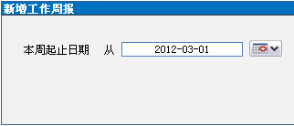

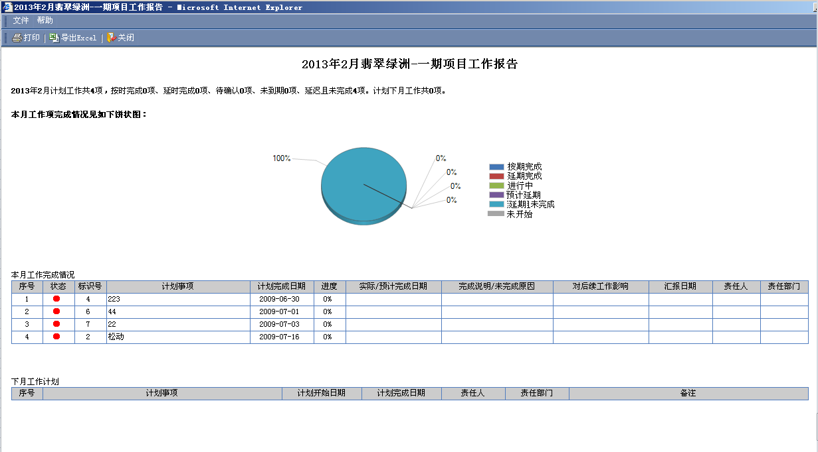

 |  |  |  |  |  |  |  |  |  |  |  |  |  |  |  |  | 2013年2月翡翠绿洲-一期项目工作报告

 | 2013年2月计划工作共4项，按时完成4项、延期完成0项、进行中0项、预计延期0项、延期未完成0项、未开始0项

 | 本期工作完成情况

 |  | 工作整体评价：工作整体评价内容

 |  | 标记 |  | 序号 |  | 状态 |  | 工作项名称 |  |  |  |  |  |  |  |  |  |  | 进度 |  | 计划完成日期 |  |  |  | 实际/预计完成日期 |  |  |  |  | 偏差天数 |  |  | 责任部门 |  |  | 责任人 |  | 进展/风险/问题说明
 |  | * |  | 1 |  | √ |  |  | 土地开发方案 |  |  |  |  |  |  |  |  |  | 100% |  | 2008-01-15 |  |  |  | 2008-01-15 |  |  |  |  |  |  |  | 工程部 |  |  | 林思远
 |  | * |  | 2 |  | ● |  |  | 提交主体工程设计书 |  |  |  |  |  |  |  |  |  | 50% |  | 2008-01-15 |  |  |  | 2008-02-15 |  |  |  |  |  |  |  | 工程部 |  |  | 林思远
 |  |  |  | 3 |  | ● |  |  | [-]外墙方案设计 |  |  |  |  |  |  |  |  |  | 50% |  | 2008-01-15 |  |  |  | 2008-02-15 |  |  |  |  |  |  |  | 工程部 |  |  | 刘绪林 |  | 有风险、预计延期
 |  |  |  | 4 |  | ● |  |  |  | 设计方案评审 |  |  |  |  |  |  |  |  | 50% |  | 2008-01-15 |  |  |  | 2008-02-15 |  |  |  |  |  |  |  | 工程部 |  |  | 杨雪 |  | 可在确定时间内完成
 |  |  |  | 5 |  | ● |  |  |  | 发送材料采购申请 |  |  |  |  |  |  |  |  | 50% |  | 2008-02-15 |  |  |  | 2008-02-15 |  |  |  |  |  |  |  | 工程部 |  |  | 邓科 |  | 暂时已无风险
 |  |  |  | 1 |  | ● |  |  | 传媒平面设计 |  |  |  |  |  |  |  |  |  | 50% |  | 2008-01-15 |  |  |  | 2008-02-15 |  |  |  |  |  |  |  | 工程部 |  |  | 陈思媛 |  | 申请延期到二月中旬

 | 下期工作完成情况

 |  | 整体评估：整体评估内容

 |  | 标记 |  | 序号 |  | 状态 |  | 工作项名称 |  |  |  |  |  |  |  |  |  |  | 进度 |  | 计划完成日期 |  |  |  | 责任部门 |  |  | 责任人 |  | 存在的风险/问题及措施说明
 |  | * |  | 1 |  | ● |  |  | 土地开发方案 |  |  |  |  |  |  |  |  |  | 80% |  | 2008-01-15 |  |  |  | 工程部 |  |  | 林思远
 |  | * |  | 2 |  | ● |  |  | 提交主体工程设计书 |  |  |  |  |  |  |  |  |  | 50% |  | 2008-01-15 |  |  |  | 工程部 |  |  | 林思远
 |  |  |  | 3 |  | ● |  |  | [-]外墙方案设计 |  |  |  |  |  |  |  |  |  | 50% |  | 2008-01-15 |  |  |  | 工程部 |  |  | 刘绪林
 |  |  |  | 4 |  | ● |  |  |  | 设计方案评审 |  |  |  |  |  |  |  |  | 50% |  | 2008-01-15 |  |  |  | 工程部 |  |  | 杨雪
 |  |  |  | 5 |  | ● |  |  |  | 发送材料采购申请 |  |  |  |  |  |  |  |  | 50% |  | 2008-02-15 |  |  |  | 工程部 |  |  | 邓科
 |  |  |  | 1 |  | ● |  |  | 传媒平面设计 |  |  |  |  |  |  |  |  |  | 50% |  | 2008-01-15 |  |  |  | 工程部 |  |  | 陈思媛

 |  | 图例： |  |  | 到期警示 中期预警 |  |  |  |  |  | *本期未汇报
 |  |  |  | √按期完成 √延期完成 ●预计延期 ●延期 ○进行中 ●未开始

